レイアウト
1 | 環境構築

 | https://codezine.jp/article/detail/9245
 | の３、４ページを実行

 | その他、最新のAndroidなどをインストール

2 | AVD Manager エミュレーター

 | エミュレータを使用して日本語、キーボードも日本語、タイムゾーンも日本語に設定できる。

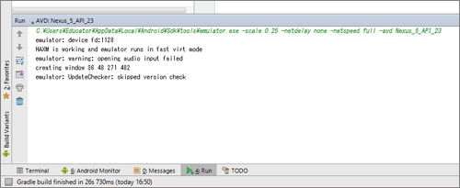

 | Android Studioの左下の方にRunと表示されていれば、AVDが起動しています。
 | この表示がない場合は、AVDが起動していないか、起動したAVDをAndroid Studioが認識していないことになります。
 | その場合は、現在のAVDを終了し、新たに起動しなおしてください。

3 | Android Studio

 | 1 | プロジェクトとAndroid

 |  | プロジェクト |  |  |  | 実際のフォルダー構成に近い。 ほぼ全てのファイルを表示

 |  | Android |  |  |  | 開発に必要なファイルのみ表示。

 |  | → 通常は、Androidで開発を行い、必要な時のみプロジェクトを選択するとよい。

 | 2 | Androidビューのファイル構成

 |  | manifests |  |  | AndroidManifest.xmlファイルが格納されています。これはこのアプリの実行に必要な設定が記述されているファイル

 |  | java |  |  | これは名前の通りJavaソースファイルが格納されています。
 |  |  |  |  | Androidアプリ開発では、アプリの画面構成をxmlファイルに、処理をJavaファイルに記述します。
 |  |  |  |  | このうちの処理を担当するJavaファイルを格納するフォルダです。
 |  |  |  |  | なお、パッケージ右側に「(androidTest)」と記述されているのは、AndroidアプリをテストするためのJavaソースファイルの格納先です。

 |  | res |  |  | Androidでは画面構成をxmlファイルに記述します。
 |  |  |  |  | そういった、xmlファイルやアプリで使われる画像ファイルなどを格納するのがこのresフォルダです

 |  |  |  |  | 画面構成のxmlファイルはres/layoutフォルダに格納します。

 |  |  |  |  | res/drawableフォルダ、および、res/mipmapフォルダは画像を格納します。

 |  |  |  |  | res/valuesフォルダには、アプリで表示する固定文字列（strings.xml）、画面のスタイル（styles.xml）、
 |  |  |  |  | 単位の定義（dimens.xml）を表すxmlファイルなどを格納します。

 |  | Gradle Scriptsノード |  |  |  |  |  | Android StudioではビルドシステムとしてGradleを使用していますが、
 |  |  |  |  |  |  |  | そのビルドスクリプトは目的ごとにファイルが分かれ、配置ディレクトリも分散されています。
 |  |  |  |  |  |  |  | それをまとめて表示してくれるのがこのGradle Scriptsノードです。

4 | ActivityとLayout

 | Androidでは、処理をJavaクラスに、画面構成をXMLファイルに記載する。 つまり、JavaクラストXMLファイルで１つの画面が
 | 作成されることになる。

 | このJavaクラスのことをActivity（アクティビティ）といいActivityクラスを継承して作成します。

 |  | public class MainActivity extends AppCompatActivity { |  |  |  |  |  |  |  |  |  |  |  | AppCompatActivityクラスはActivityクラスの子クラスになる。

 | 一方、XMLファイルをレイアウトファイル（activity_main.xml)という。 通常、これらはペアのため、関連した名前を付ける。

 |  | 例 |  | MainActivity.java |  |  |  |  |  | activity_main.xml |  |  |  |  | → | これらを自動で実施してくれるのが、新規プロジェクト作成のウィザードの
 |  |  |  | HelloAndroidActivity.java |  |  |  |  |  | activity_hello_android.xml |  |  |  |  |  | 途中に現れるCustomize the Activity画面になる。

5 | 開発の基本手順

 | Androidアプリは、レイアウトファイルとアクティビティファイルのペアで作成します。
 | よってAndroidアプリ開発では以下の手順に従います。

 | 1 | レイアウトファイルに画面構成を記述
 | 2 | アクティビティに処理を記述していく

6 | 多言語対応

 | アプリ中で使われる表示文字列は原則res/valuesフォルダ中のstrings.xmlに記述します。
 | これは、アプリを他言語に対応させたい場合、別言語で記述されたstrings.xmlを作成し、所定のフォルダ
 | （例えば日本語ならvalues-ja）に入れておくだけで、Android OSの言語設定に従ってOS側で自動的に
 | strings.xmlを切り替えてくれる仕組みが整っているからです。

 | ですので、日本語向けアプリしか作成しない場合でも、strings.xmlに文字列を記述する癖をつけておきましょう。

7 | レイアウトとビュー

 | Android画面は、Android SDKで用意された画面部品を配置することで作成していきます。
 | これは、xmlファイルに画面部品タグを記述することです。

 | この画面部品ですが、大きく「レイアウト」と「ビュー」の2種類があります。

 | 「レイアウト」は、各画面部品の配置を決めるもので以下の5種のタグがあります。

 | ① | LinearLayout |  |  |  |  | 基本のレイアウトで、画面部品を縦／横方向に並べて配置します。
 | ② | TableLayout |  |  |  |  | 表形式で画面備品を配置します。
 | ③ | GridLayout |  |  |  |  | Android 4.0で追加されたレイアウトで、グリッド形式で画面部品を配置します。
 | ④ | FrameLayout |  |  |  |  | 画面部品を重ねて配置します。
 | ⑤ | RelativeLayout |  |  |  |  | 画面部品を相対的に配置します。プロジェクトを作成した際、レイアウトxmlにはまずこのタグが記述されていることから、
 |  |  |  |  |  |  | このレイアウトを基本レイアウトにしようというGoogleの意図が見えます。しかし、扱いが難しいのが難点です。

 | 一方、「ビュー」は画面部品そのもので、「ウィジェット」ともいいます。

 | ① | TextView |  |  |  | 文字列の表示用。
 | ② | EditText |  |  |  | テキストボックス。属性の記述方法で、一行や複数行、数字のみなどの制限がかけられます。
 | ③ | Button |  |  |  | ボタン
 | ④ | Spinner |  |  |  | ドロップダウンリスト
 | ⑤ | ListView |  |  |  | リスト表示用
 | ⑥ | SeekBar |  |  |  | スライダー
 | ⑦ | RatingBar |  |  |  | ☆で値を付ける

 | タグの組み合わせ

 |  | Android画面では、レイアウトとビューの画面部品を階層的に組合わせて使います。

 |  | LinearLayout
 |  |  | → | TextView
 |  |  | → | EditText
 |  |  | → | Button

 |  | 特にレイアウト部品は、そもそもが画面部品の配置を決める役割ですので、その配下に画面部品を含んでいる。

 |  | この画面部品がそのままXMLのタグとなり、この階層構造のまま、xmlファイルへ記述されます。

 |  | <LinearLayout> |  |  |  |  | ※レイアウトはコンテンツとして子要素が必要なので、開始タグと終了タグで囲む。
 |  |  | <TextView/>
 |  |  | <EditText/> |  |  |  |  | ※ビューは、原則コンテンツは不要で属性のみを含む。
 |  |  | <Button/>
 |  | </LinearLayout>

 | 主な属性

 | ① | android:id

 |  | この画面部品のIDを設定します。
 |  | すべての部品に記述する必要はありませんが、IDが必要な場合は記述します。

 |  | android:id="@+id/etInput" |  |  |  |  |  |  | その書き方は独特で、「@+id/…」のように記述します。
 |  | android:id="@+id/btSave" |  |  |  |  |  |  | こう記述することで、アクティビティ（Javaプログラム）内で「…」の名前で部品を取り出すことができます。

 | ② | android:text

 |  | この画面部品が表示されるときの文字列を設定します。
 |  | 表示文字列は直接記述せずにstrings.xmlに記述します。

 |  | strings.xmlに記述された文字列とこの画面部品とを紐づける方法が「@string/…」という記述です。

 | ③ | android:layout-width |  |  |  |  |  | 部品の幅
 |  | android:layout-height |  |  |  |  |  | 部品の高さ

 |  | すべての画面部品に記述する必要があります。

 |  | 例えば、100dpのような数値を記述してもいいですが、よく使われるのが、「wrap_content」と「match_parent」です。

 |  |  | ① | wrap_content |  |  |  |  | その部品の表示に必要なサイズに自動調整します
 |  |  | ② | match_parent |  |  |  |  | 親部品のサイズいっぱいまで拡張します。

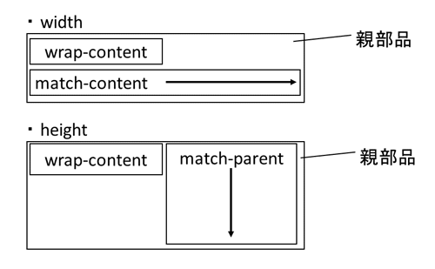

 | ④ | android:layout_margin |  |  |  |  |  | 画面部品の余白を設定する属性です。
 |  | android:padding

 |  | 設定する余白の性質で、marginとpaddingに分かれますが、これらはAndroid独自のものではなく、様々なところで使われています。

 |  | marginは部品の外側の余白、paddingは部品の内側の余白となります。

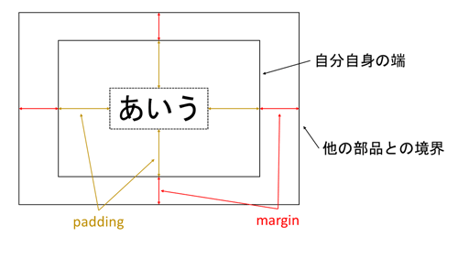

 |  | 今回のサンプルではpaddingは登場していませんが、marginがどのように使われている一部図示したのが以下です。

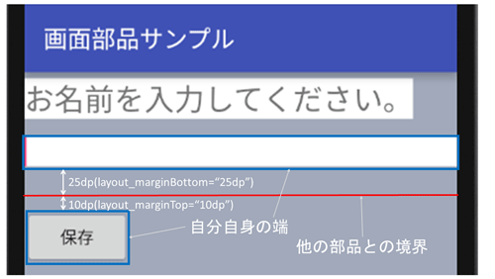

8 | LinearLayout |  |  |  |  | ビューを並べて表示させるレイアウト部品

 | この並べる方向が横方向か縦方向かのどちらかしか指定できません。
 | この指定は「android:orientation」属性で指定し、「horizontal」が横方向、「vertical」が縦方向です。

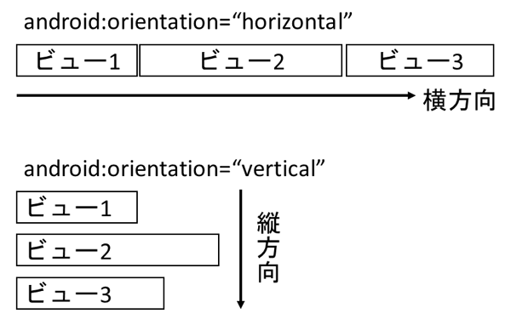

 | 縦横を組み合わせた画面レイアウトを行いたい場合はどうするのでしょう。これは、LinearLayoutを入れ子にすることで実現します。
 | そこで、今回のサンプルのテキストボックスとボタンの間にチェックボックスを横並びに並べるように改造してみましょう。

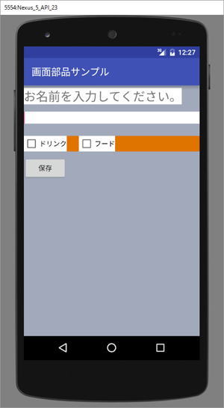
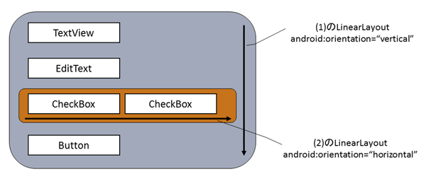

 |  |  |  |  |  |  |  |  |  |  | activity_view_sample.xmlの（1）のLinearLayoutを「vertical」として、全体の配置を縦方向にします。
 |  |  |  |  |  |  |  |  |  |  | その上で、CheckBoxを横に並べたいので、CheckBox2個をLinearLayoutで囲み、「horizontal」にします。
 |  |  |  |  |  |  |  |  |  |  | これが（2）のLinearLayoutです。

 |  |  |  |  |  |  |  |  |  |  | LinearLayoutを入れ子にすることで縦横を組み合わせた複雑なレイアウトが可能となります。

9 | 他のビュー部品

 | 1 | RadioGroup/RadioButton

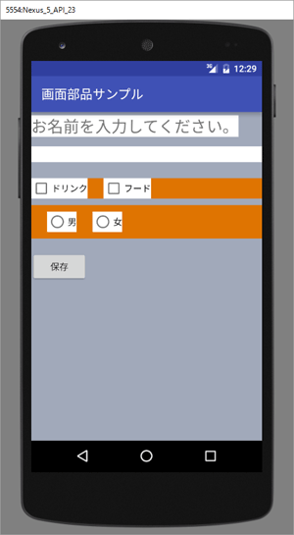
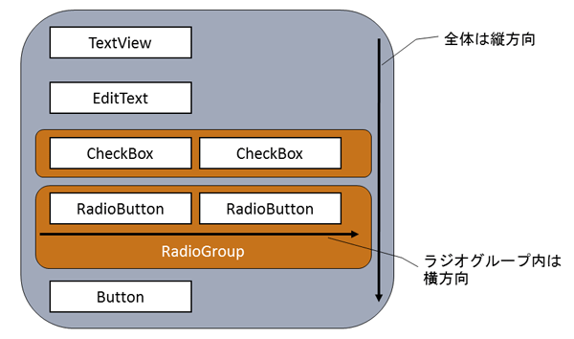

 |  |  |  |  |  |  |  |  |  |  |  |  | ラジオボタンは、<RadioButton>タグを使用します。

 |  |  |  |  |  |  |  |  |  |  |  |  | 通常は複数のラジオボタンをワンセットとしてそのうちのどれかひとつを選択してもらうのに使用します。
 |  |  |  |  |  |  |  |  |  |  |  |  | その場合、それらワンセットとしてグループ化される<RadioButton>タグを<RadioGroup>タグで囲みます。

 |  |  |  |  |  |  |  |  |  |  |  |  | 今回、ラジオボタンが横並びになっています。画面構成を図にすると以下のようになります。

 | 2 | ドロップダウンリスト |  |  |  |  |  |  | Androidではドロップダウンリストを表すタグは<Spinner>タグです。

 |  | ○activity_view_sample.xml |  |  |  |  |  |  |  |  |  | ○strings.xml
 |  | <Spinner |  |  |  |  |  |  |  |  |  | <string-array name="sp_currylist"> （1）
 |  | android:id="@+id/spCurryList" |  |  |  |  |  |  |  |  |  | <item>ドライカレー</item>
 |  | android:layout_width="match_parent" |  |  |  |  |  |  |  |  |  | <item>カツカレー</item>
 |  | android:layout_height="wrap_content" |  |  |  |  |  |  |  |  |  | <item>ビーフカレー</item>
 |  | android:background="#ffffff" |  |  |  |  |  |  |  |  |  | <item>チキンカレー</item>
 |  | android:entries="@array/sp_currylist" |  |  |  |  |  |  |  |  |  | <item>シーフードカレー</item>
 |  | android:paddingBottom="5dp" |  |  |  |  |  |  |  |  |  | <item>キーマカレー</item>
 |  | android:paddingTop="5dp"/> |  |  |  |  |  |  |  |  |  | <item>グリーンカレー</item>
 |  |  |  |  |  |  |  |  |  |  |  | </string-array>

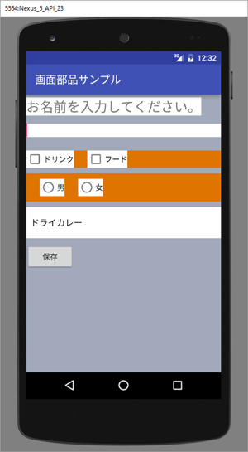
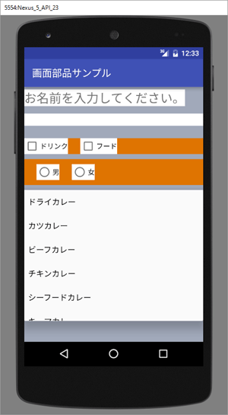

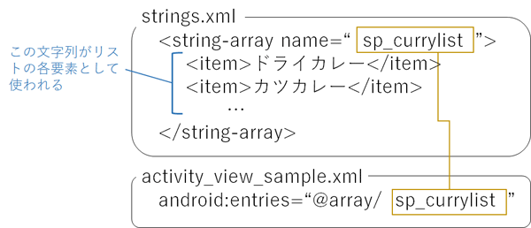

 |  |  |  |  |  |  |  |  |  |  |  |  |  |  |  |  | この<Spinner>タグで注目したいのは、そのリストデータです。

 |  |  |  |  |  |  |  |  |  |  |  |  |  |  |  |  | ドロップダウンリストで使われるデータというのは、配列です。
 |  |  |  |  |  |  |  |  |  |  |  |  |  |  |  |  | このデータをアクティビティ内でJavaコードで記述しても
 |  |  |  |  |  |  |  |  |  |  |  |  |  |  |  |  | もちろんいいのですが、今回のサンプルのような固定の
 |  |  |  |  |  |  |  |  |  |  |  |  |  |  |  |  | 文字列配列の場合、strings.xmlに記述して、それを利用
 |  |  |  |  |  |  |  |  |  |  |  |  |  |  |  |  | することもできます。

 |  |  |  |  |  |  |  |  |  |  |  |  |  |  |  |  | DBのデータなど、データが動的に変化するリストの場合は、
 |  |  |  |  |  |  |  |  |  |  |  |  |  |  |  |  | もちろんアクティビティでデータを用意する必要があります。

 | 3 | リストビュー

 |  | Spinner同様に、リストデータを元として表示するビュー画面部品としてリスト表示用のListViewがあります。

 |  | ○strings.xml
 |  | <string-array name="lv_cocktaillist">
 |  | <item>ホワイトレディー</item>
 |  | <item>バラライカ</item>
 |  | <item>XYZ</item>
 |  | <item>ニューヨーク</item>
 |  | <item>マンハッタン</item>
 |  | <item>ミシシッピミュール</item>
 |  | <item>ブルーハワイ</item>
 |  | </string-array>

イベント・リスナ・ハンドラ
1

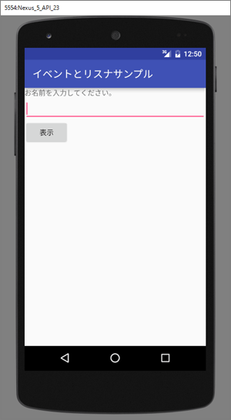
 | <?xml version="1.0" encoding="utf-8" ?>
 | <resources>
 | <string name="app_name">イベントとリスナサンプル</string>
 | <string name="tv_name">お名前を入力してください。</string>
 | <string name="bt_click">表示</string>
 | </resources>

 | <?xml version="1.0" encoding="utf-8"?>
 | <LinearLayout
 | xmlns:android="http://schemas.android.com/apk/res/android"
 | android:layout_width="match_parent"
 | android:layout_height="match_parent"
 | android:orientation="vertical">
 | <TextView
 | android:layout_width="match_parent"
 | android:layout_height="wrap_content"
 | android:text="@string/tv_name"/>

 | <EditText
 | android:id="@+id/etName"
 | android:layout_width="match_parent"
 | android:layout_height="wrap_content"
 | android:inputType="text"/>

 | <Button
 | android:id="@+id/btClick"
 | android:layout_width="wrap_content"
 | android:layout_height="wrap_content"
 | android:text="@string/bt_click"/>

 | <TextView
 | android:id="@+id/tvOutput"
 | android:layout_width="match_parent"
 | android:layout_height="wrap_content"
 | android:layout_marginTop="25dp"
 | android:text=""
 | android:textSize="25sp"/>
 | </LinearLayout>

2 | onCreate

 | package com.websarva.wings.android.hellosample;

 | import android.support.v7.app.AppCompatActivity;
 | import android.os.Bundle;

 | public class HelloSampleActivity extends AppCompatActivity {

 | @Override
 | protected void onCreate(Bundle savedInstanceState) {
 | super.onCreate(savedInstanceState);
 | setContentView(R.layout.activity_hello_sample);
 | }
 | }

 | このonCreate(Bundle savedInstanceState)というメソッドは、Androidアプリが起動されると、まず実行されるメソッドです。
 | なので、画面作成やデータの用意など、初期処理として必要なものはこのメソッドに書く必要があります。

 | ① | super.onCreate(savedInstanceState)

 |  | 親クラスのonCreateメソッドを実行している。 アクティビティクラスは、Activityクラス（またはその子クラス）を継承して作る必要がある。
 |  | onCreate()メソッドはActivityメソッドで定義されているメソッドで、それをオーバライドする形で記述します。
 |  | ところが、Activityクラス（またはその子クラス）のonCreate()も処理しておく必要がありますので、この記述が必要なのです。

 | ② | setContentView(R.layout.activity_hello_sample);

 |  | このアプリで表示する画面を設定していいます。
 |  | 今回は、activity_hello_sample.xmlに記述したものを画面として使うので、引数を「R.layout.activity_hello_sample」としています。

 |  | この「R.…」という記述については、次節で解説します。

3 | R値

 | R.layout.activity_hello_sampleという記述ですが、これは、Rクラス内の定数を表わします。

 | Android開発では、resフォルダ内のファイルやその中に記述された「＠＋id」の値などは、Androidアプリの管理対象として扱います。

 | 管理がしやすいようにAndroidでは、そのファイルや値を識別するためのint型定数をR.javaというファイルに、Android Studioが自動追記する
 | 仕組みとなっています。
 | これによって、アプリ内では、Rクラス中の定数（これをR値と呼ぶことにします）を使ってリソースをやり取りできるのです。

 | 例えば、「R.layout.activity_hello_sample」という記述は、「res/layout/activity_hello_sample.xml」ファイルを指す定数です。

4 | イベントリスナ

 | 1 | イベントとイベントハンドラとリスナ

 |  | Androidでは、ボタンをタップ、アイコンをドラッグなど、ユーザが画面に対して何らかの操作を行います。 この操作の事を
 |  | 「イベント」といいます。 その「イベント」に対して処理を行うことを「イベントハンドラ」といいます。 また、イベントの検出を
 |  | 行っているものを「リスナ」といいます。

 |  | 現段階で、サンプルボタンを押して何も起こらないのは、リスナが設定されていないからです。

 | 2 | Androidでのリスナ設定

 |  | Androidでリスナの設定を行うには、以下の手順になります。

 |  | 1 | それぞれのイベントに対応したリスナクラスを作成します。
 |  | 2 | リスナクラス内の所定のメソッドに処理を記述します。 このメソッドがイベントハンドラになります。
 |  | 3 | リスナクラスをnewしてリスナ設定メソッドの引数として渡します。

 |  | private class HelloListener implements View.OnClickListener{
 |  | @Override
 |  | public void onClick(View view){

 |  | }

 |  | }

 |  | HelloListenerクラスをprivateメンバークラスとして追記しています。 これがボタンのタップというイベントに対応するリスナクラスです。

 |  | ここで注意が必要なのは、View.OnClickListenerというインタフェースを実装している点です。 Androidでは、それぞれのイベントに
 |  | 対応したリスナーインタフェースが定義されています。 そのほとんどがViewクラスのメンバーインタフェースとして定義されていますが、
 |  | 所定のインタフェースを実装する必要があります。

 |  | 「タップ（クリック）」に対応したインタフェースが、View.OnClickListenerインタフェースです。

 |  | 他にどういったインターフェースがあるのかは、Android API リファレンスのViewクラスページのNested Classesを参照してください。

 | 2 | イベントハンドラの記載

 |  | View.OnClickListenerインターフェースをimplementsした時点で、onClick()メソッドを実装する必要があります。
 |  | このonClick()メソッドがイベントハンドラになります。この中に、EditTextから入力された名前を取得して、TextViewに表示させる処理を記述します。

 |  | public class HelloSampleActivity extends AppCompatActivity {
 |  | ～省略～

 |  | @Override
 |  | public void onClick(View view) {
 |  | EditText input = (EditText) findViewById(R.id.etName); // （3）
 |  | TextView output = (TextView) findViewById(R.id.tvOutput); // （4）
 |  | String inputStr = input.getText().toString(); // （5）
 |  | output.setText(inputStr + "さん、こんにちは!"); // （6）
 |  | }
 |  | }
 |  | }

 |  | Androidでは画面部品をJavaクラス内で扱う場合、まずその部品を取得する必要があります。
 |  | これは、findViewById()メソッドを使用します。
 |  | 引数として渡すのはandroid:idとして設定されたその画面部品のidを表すR値です。

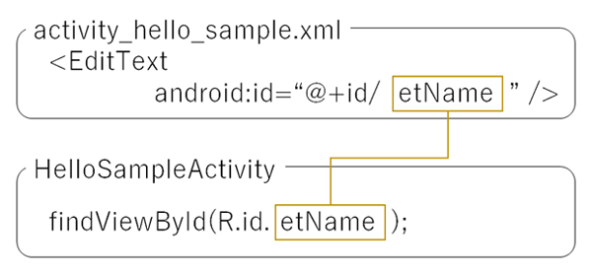

 |  | ただし、findViewById()メソッドの戻り値の方はView型ですので、それぞれの画面部品に合わせてキャストする必要があります

 | 3 | リスナの設定

 |  | 手順の最後として、リスナクラスをnewしてリスナ設定メソッドの引数として渡します。

 |  | onCreate()メソッド内に以下の処理を追加します。

 |  | public class HelloSampleActivity extends AppCompatActivity {
 |  | @Override
 |  | protected void onCreate(Bundle savedInstanceState) {
 |  | super.onCreate(savedInstanceState); // （1）
 |  | setContentView(R.layout.activity_hello_sample); // （2）

 |  | Button btClick = (Button) findViewById(R.id.btClick); // （7） |  | Buttonを取得
 |  | HelloListener listener = new HelloListener(); // （8） |  | リスナハンドラクラスを作成
 |  | btClick.setOnClickListener(listener); // （9） |  | リスナーに設定
 |  | }
 |  | ～省略～
 |  | }

 |  | このsetOnClickListener()メソッドがリスナ設定メソッドですが、どのリスナを設定するのかでメソッド名とその引数の型の組み合わせが変わってきます。
 |  | タップ（クリック）の場合は、setOnClickListener()メソッドとView.OnClickListener型となっています。

ListView
1 | サンプル
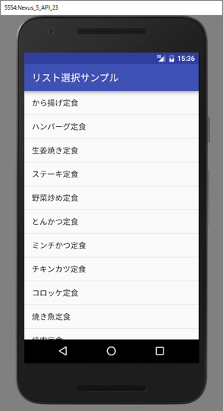
 | <?xml version="1.0" encoding="utf-8"?> |  |  |  |  |  |  |  | <?xml version="1.0" encoding="utf-8"?>
 | <resources> |  |  |  |  |  |  |  | <ListView xmlns:android="http://schemas.android.com/apk/res/android"
 |  |  |  |  |  |  |  |  | android:id="@+id/lv_menu"
 | <string name="app_name">リスト選択サンプル</string> |  |  |  |  |  |  |  | android:layout_width="match_parent"
 |  |  |  |  |  |  |  |  | android:layout_height="match_parent"
 | <string-array name="lv_menu"> |  |  |  |  |  |  |  | android:entries="@array/lv_menu" />
 | <item>から揚げ定食</item>
 | <item>ハンバーグ定食</item>
 | <item>生姜焼き定食</item>
 | <item>ステーキ定食</item>
 | <item>野菜炒め定食</item>
 | <item>とんかつ定食</item>
 | <item>ミンチかつ定食</item>
 | <item>チキンカツ定食</item>
 | <item>コロッケ定食</item>
 | <item>焼き魚定食</item>
 | <item>焼肉定食</item>
 | </string-array>

 | </resources>

 | この段階でリストをタップすると、若干色は変化しますが何も起こりません。前回同様、アクティビティに処理を記述し、
 | リストをタップするとタップした定食メニューが表示されるようにしていきます。その表示方法として、
 | 今回はAndroidのトーストという機能を使います。

2 | リスナクラス作成

 | public class ListViewSampleActivity extends AppCompatActivity {

 | @Override
 | protected void onCreate(Bundle savedInstanceState) {
 | super.onCreate(savedInstanceState);
 | setContentView(R.layout.activity_list_view_sample);
 |  |  |  |  |  |  |  |  |  |  | 前回同様、リスナクラスとしてListItemClickListenerクラスを
 | } |  |  |  |  |  |  |  |  |  | privateメンバクラスとして追記しています。

 | private class ListItemClickListener implements AdapterView.OnItemClickListener { |  |  |  |  |  |  |  |  |  | ListViewのタップというイベントに対するリスナインターフェースは
 |  |  |  |  |  |  |  |  |  |  | AdapterView.OnItemClickListenerですので、これをimplementsします。
 | @Override
 | public void onItemClick(AdapterView<?> parent, View view, int position, long id){

 | }
 | }

 | }

3 | 処理を記述

 | AdapterView.OnItemClickListenerインターフェースをimplementsした時点で、
 | onItemClick()メソッドを実装する必要がありますので、ここに処理を記述します。

 | private class ListItemClickListener implements AdapterView.OnItemClickListener {

 | @Override
 | public void onItemClick(AdapterView<?> parent, View view, int position, long id){
 | String item = (String) parent.getItemAtPosition(position);
 | String show = "あなたが選んだ定食：" + item;

 | Toast.makeText(ListViewSampleActivity.this,show,Toast.LENGTH_LONG).show();
 | }
 | }

 | onItemClickメソッドの引数
 | 1 | AdapterView<?> parent |  |  |  |  | タップされたリスト全体を表します。
 |  |  |  |  |  |  | タップイベントそのものはリスト中の1行に対して起こりますが、その1行を含むリスト全体が引数として渡されます。
 |  |  |  |  |  |  | なお、AdapterViewクラスは、ListViewやSpinnerの親クラスです。

 | 2 | View view |  |  |  |  | タップされた1行中の画面部品そのものを表します。
 |  |  |  |  |  |  | ListViewは1行内に、例えばTextView2個とチェックボックス1個のように、様々な画面部品を入れることが可能です。
 |  |  |  |  |  |  | の場合、タップした位置でタップした画面部品が変わってきます。 その画面部品が渡ってくるのがこの引数です。
 |  |  |  |  |  |  | なお、今回はリスト1行中にTextViewが1個のリストです。

 | 3 | int position |  |  |  |  | タップされた行番号を表します。 ただし、0始まりです。

 | 4 | long id |  |  |  |  | SimpleCursorAdapterを利用する場合、DBの主キーの値を表します。
 |  |  |  |  |  |  | それ以外は第3引数のpositionと同じ値が渡されます。

 | Toast.makeText(ListViewSampleActivity.this,show,Toast.LENGTH_LONG).show();
 | トースト表示の処理を記述します。

 | Toast.makeText(引数1, 引数2, 引数3).show();

 | 引数1はトーストを表示させるActivityオブジェクトを指定します。
 | このことを、Android開発では「コンテキスト」といいます。
 | これは、通常「アクティビティクラス名.this」と記述します。

 | Android開発では、コンテキストは重要な概念で、さまざまな引数で使用されます。
 | 実は、Activityクラスの親クラスとしてContextクラス（リファレンスページ参照）というのが存在し、
 | 例えば、ToastのmakeText()の第1引数では、このクラスが型として指定されています（リファレンスページ参照）。
 | このコンテキストの指定としては、通常Activityインスタンスを指定します。
 | その際、サンプルなどでは単に「this」という記述がよくみられます。Javaでは「this」は自分自身のインスタンスを
 | 指しますが、Android開発でよくみられるネストクラスの場合、この「this」が何を指すのかをよくよく考えないと誤動作する
 | ことになります。そういったことを避けるためにも「アクティビティクラス名.this」という記述は安全です。

 | 引数2は表示文字列を指定します。

 | 引数3はトーストが表示される長さで、Toastクラスの定数で指定します。「Toast.LENGTH_LONG」（長い）、
 | 「Toast.LENGTH_SHORT」（短い）の2種しかありません。

4 | リスナ設定

 | public class ListViewSampleActivity extends AppCompatActivity {
 | @Override
 | protected void onCreate(Bundle savedInstanceState) {
 | ～省略～

 | ListView listView = (ListView) findViewById(R.id.lv_menu); |  |  |  |  |  |  |  |  | リスナを設定するListViewを取得し、リスナ設定メソッドsetOnItemClickListener()に
 | listView.setOnItemClickListener(new ListItemClickListener()); |  |  |  |  |  |  |  |  | 先に作成したリスナクラスListItemClickListenerをnewして渡しています。
 | }
 | ～省略～
 | }

5 | アクティビティ中でのリストデータ生成

 | 上記方法ではリストデータとしてstrings.xmlに記述された文字列リストを使用しました。
 | この方法は、リストデータが固定の場合には有効ですが、リストデータが可変の場合、Javaで記述する必要があります。

 | 同じ定食メニューリストをアクティビティ中で生成するように改造してみましょう。

 | 1 | ソース改造

 |  | 1 | strings.xmlに記述されていた<string-array>タグは不要ですので削除してください（コメントアウトでもかまいません）。
 |  | 2 | 次に、activity_list_view_sample.xmlの<ListView>タグのandroid:entries属性を削除してください。
 |  | 3 | ListViewSampleActivityのonCreate()メソッドに以下の内容を追記
 |  |  | protected void onCreate(Bundle savedInstanceState) {
 |  |  | ～省略～
 |  |  | List<String> menuList = new ArrayList<String>(); // ①
 |  |  | menuList.add("から揚げ定食");
 |  |  | menuList.add("ハンバーグ定食");
 |  |  | menuList.add("生姜焼き定食");
 |  |  | menuList.add("ステーキ定食");
 |  |  | menuList.add("野菜炒め定食");
 |  |  | menuList.add("とんかつ定食");
 |  |  | menuList.add("ミンチかつ定食");
 |  |  | menuList.add("チキンカツ定食");
 |  |  | menuList.add("コロッケ定食");
 |  |  | menuList.add("焼き魚定食");
 |  |  | menuList.add("焼肉定食");

 |  |  | ArrayAdapter<String> adapter = new ArrayAdapter<String>(ListViewSampleActivity.this, android.R.layout.simple_list_item_1, menuList); // ②
 |  |  | listView.setAdapter(adapter); // ③
 |  |  | }

 |  |  | ○上記のようにアクティビティ中でリストデータを生成する場合、以下の手順を取ります。
 |  |  |  | ① | リストデータのListオブジェクト（か配列）を用意します。
 |  |  |  | ② | 上記リストデータをもとにアダプタオブジェクトを生成します
 |  |  |  |  | これはAdapterインターフェースを実装したクラスを利用します。
 |  |  |  |  | よく使われるのは、以下の3種です。それぞれ元となるデータが違います。
 |  |  |  |  | 1 | ArrayAdapter：元データとしてList(配列)を利用するアダプタクラス。
 |  |  |  |  | 2 | SimpleAdapter：元データとしてList<Map<string,?>>を利用するアダプタクラス。
 |  |  |  |  |  | XMLファイルの解析結果を格納するのに便利。
 |  |  |  |  | 3 | SimpleCursorAdapter：元データとしてCursorオブジェクトを利用するアダプタクラス。
 |  |  |  |  |  | Cursorオブジェクトは、Android端末内のDBを利用する際、SELECT文の結果が格納されたもの。

 |  |  |  |  | 第一引数 |  |  | コンテキスト

 |  |  |  |  | 第二引数 |  |  | リストビューの各行のレイアウトを表すR値です。
 |  |  |  |  |  |  |  | 上述の通り、ListViewは各行に様々な画面部品を埋め込むことができます。
 |  |  |  |  |  |  |  | これは、それ専用のレイアウトxmlファイルを作ることで実現できます。
 |  |  |  |  |  |  |  | レイアウトxmlファイルを作成するということはR値が存在します。このR値を指定します。
 |  |  |  |  |  |  |  | ただ、1行や2行程度のシンプルなレイアウトの場合、Android SDKでもともと用意されています。
 |  |  |  |  |  |  |  | その中で1行を表すのが、 android.R.layout.simple_list_item_1 になります。

 |  |  |  |  | 第三引数 |  |  | 引数3はリストデータそのものです。

 |  |  |  | ③ | ListViewにアダプタオブジェクトをセットします。これは、ListViewのsetAdapter()メソッドを利用します。

Androidアプリの画面遷移
Androidアプリの画面遷移 ～ アクティビティの起動をつかさどるIntentクラス
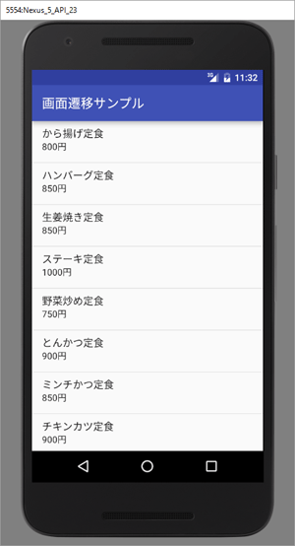
1 | リストの作成

 | public class MenuListActivity extends AppCompatActivity {

 | ～省略～

 | ListView lvMenu = (ListView) findViewById(R.id.lvMenu);

 | List<Map<String, String>> menuList = new ArrayList<Map<String, String>>(); // （1）

 | Map<String, String> menu = new HashMap<String, String>(); // （2）
 | menu.put("name", "から揚げ定食"); // （2）
 | menu.put("price", "800円"); // （2）
 | menuList.add(menu); // （2）

 | ～繰り返し～

 | String[] from = {"name", "price"}; // （3）
 | int[] to = {android.R.id.text1, android.R.id.text2}; // （4）
 | SimpleAdapter adapter = new SimpleAdapter(MenuListActivity.this,
 | menuList, android.R.layout.simple_list_item_2, from, to); // （5）
 | lvMenu.setAdapter(adapter); // （6）
 | }
 | }

 | 1 | SimpleAdapter

 |  | SimpleAdapterはデータ構造としてList<Map<String, ?>>を使います。
 |  | 今回は「?」にStringを使い、このListオブジェクトを用意します

 |  | List<Map<String, String>> menuListが用意できたら、これを使って、SimpleAdapterを作成します。

 |  | SimpleAdapterはnewする際、引数が5個必要です。

 |  | ① | コンテキストになります。 |  | アクティビティクラス名.thisになります。
 |  | ② | リストデータそのものです。
 |  | ③ | 引数3はリストビューの各行のレイアウトを表すR値です。
 |  |  | 今回は2行表示のリストとしますので、ここをAndroid SDKでもともと用意されている android.R.layout.simple_list_item_2を使います。
 |  | ④ | SimpleAdapterをnewするときの第4引数のfromと第5引数のtoの組合せで、Map内のどのデータをListView各行のどの部品に割り当てるかを指定できるようになっています。
 |  | ⑤

 | 2 | from - to

 |  | String[] from = {"name", "price"};
 |  | int[] to = {android.R.id.text1, android.R.id.text2};

 |  | SimpleAdapterをnewするときの第4引数のfromと第5引数のtoの組合せで、Map内のどのデータをListView各行のどの部品に割り当てるかを指定できるようになっています。

 |  | 今回使用している「android.R.layout.simple_list_item_2」レイアウトのListViewというのは、下図のように各行に2個のTextViewが埋め込まれており、
 |  | それぞれのidが「android.R.id.text1」と「android.R.id.text2」となっています。

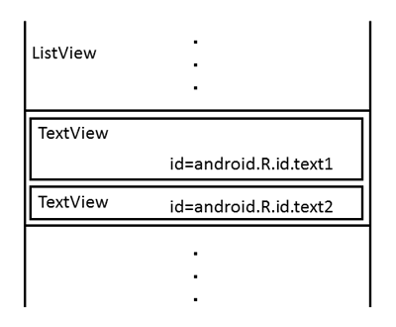

 | この「android.R.id.text1」にMapのキーが「name」のデータを、「android.R.id.text2」に「price」のデータを表示するように指定するのが、fromとtoの組合せなのです。

 | 上図のように、String配列fromにMapのキー名を記述します |  |  |  |  |  |  |  | String[] from = {"name", "price"};

 | それと同じ順番で対応するようにint配列toにidのR値を記述します |  |  |  |  |  |  |  | int[] to = {android.R.id.text1, android.R.id.text2};

 | このようにして用意したfromとtoをそれぞれSimpleAdapterをnewするときの第4引数と第5引数として渡すことで、それぞれのデータを埋め込んでListViewを表示してくれます。

2 | 画面遷移

 | 上で作成したメニューリストをタップすると、画面が遷移し、以下の注文完了画面が表示されるようにしていきます。

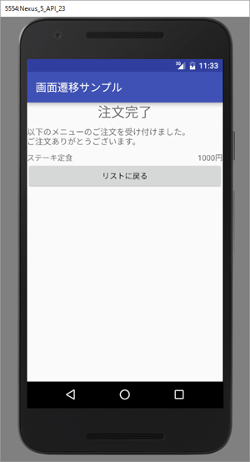

 | 1 | ファイルの追加

 |  | AndroidではActivityクラスとレイアウトxmlファイルのペアでひとつの画面が成り立っています。
 |  | したがって、画面を追加するには、app/Javaフォルダの所定のパッケージ内にActivityクラスを、res/layoutフォルダにレイアウトxmlファイルを追加し、
 |  | さらに、AndroidManifest.xmlに追加されたActivityを登録するという、3種の作業をしなければなりません。

 |  | Android Studioではこの3種の作業をまとめて行ってくれる機能があります。Fileメニューから［New］＞［Activity］＞［Empty Activity］を選択してください。

 | 2 | 処理の追加（MenuListActivity)

 |  | リストをタップした時に完了画面に遷移しますので、リストタップのリスナクラスの作成と、その登録を記述していきます。
 |  | MenuListActivityにソースコードを追記していきます。

 |  | private class ListItemClickListener implements AdapterView.OnItemClickListener { |  |  |  |  |  |  |  | MenuListActivity の中にリスナを作成する。

 |  | @Override
 |  | public void onItemClick(AdapterView<?> parent, View view, int position, long id) {
 |  | Map<String,String> item = (Map<String, String>) parent.getItemAtPosition(position); |  |  |  |  |  |  |  | 今回のListViewはMap<String,String>を使用している。 したがって、pointを使ったタップデータの
 |  |  |  |  |  |  |  |  |  | 取得について、parent.getItemAtPosition()の戻り値の型もMap<String,String>となる。
 |  | String menuName = item.get("name"); |  |  |  |  |  |  |  | Mapからメニュー名とメニュー価格を取得している。
 |  | String menuPrice = item.get("price");

 |  | Intent intent = new Intent(MenuListActivity.this,MenuThanksActivity.class); |  |  |  |  |  |  |  | 説明は後回し。
 |  | intent.putExtra("menuName",menuName);
 |  | intent.putExtra("meyuPrice",menuPrice);
 |  | startActivity(intent);

 |  | }
 |  | }

 | 3 | 処理の追加（MenuThanksActivity)

3 | Androidの画面遷移の特徴

 | その前に、先にここで、Androidの画面遷移の特徴を解説します。実はAndroidの画面遷移というのは、「遷移」と呼ぶにはふさわしくない挙動なのです。

 | 例えば、リストを一番下までスクロールした状態で「焼き魚定食」をタップして、注文完了画面を表示させます。その上で、「リストに戻る」ボタンをタップして表示されたリストというのは、
 | 注文完了画面を表示させる前の状態そのままで表示されます。

 | これを図にすると以下のようになります。

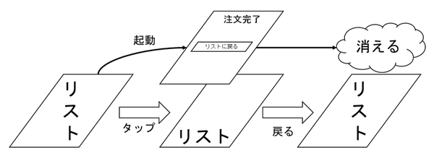

 | Androidでは画面は「遷移」するのではなく、元ある画面の上に画面が乗る形で表示されます。

 | リスト画面をタップし、注文完了画面に「遷移」するのではなく、注文完了画面が新たに起動し、リスト画面の上に表示されます。
 | 戻るボタンタップ時には、起動している注文完了画面を終了させ、画面そのものを消滅させます。そのことで裏に隠れていたリスト画面が表に出てくるという挙動なのです。

 | 1 | アクティビティの起動とIntent

 |  | では、そのような挙動をソースコードではどのように記述するのか、解説していきます。

 |  | ① | Intent intent = new Intent(MenuListActivity.this,MenuThanksActivity.class);
 |  | ② | intent.putExtra("menuName",menuName);
 |  |  | intent.putExtra("menuPrice",menuPrice);
 |  | ③ | startActivity(intent);

 |  | ① | Intentクラスをnewします。

 |  |  | 第一引数 | コンテキスト |  |  | MenuListActivity.thisになる。

 |  |  | 第二引数 | 起動するActivityクラス名 |  |  | クラス名ですので、拡張子「.class」を使います。
 |  |  |  |  |  |  | ここでは、MenuThanksActivity.classになる。

 |  | ② | 起動するActivityクラスに渡すデータを設定します。

 |  |  | newしたIntentオブジェクトのputExtra()メソッドを使います。

 |  |  | 第一引数 | データの名称

 |  |  | 第二引数 | データそのもの

 |  |  | 起動先アクティビティにデータを渡す必要がない場合は、このステップそのものは不要です。

 |  | ③ | アクティビティを起動します。

 |  |  | これは、ActivityクラスのstartActivity()メソッドを使い、引数として①でnewしたIntentオブジェクトを渡します

 | 2 | データの受取

 |  | ① | Intent intent = getIntent();
 |  | ② | String menuName = intent.getStringExtra("menuName");
 |  |  | String menuPrice = intent.getStringExtra("menuPrice");

 |  | では、起動した注文完了画面では、どのようにして引き継ぎデータを受け取ればいいのでしょうか。ここでもIntentが活躍します。

 |  | ①でIntentオブジェクトを取得します。 |  |  |  | これは、ActivityクラスのgetIntent()メソッドを使います。
 |  |  |  |  |  | これで、このアクティビティの起動に関連したIntentオブジェクトが取得できます。

 |  | ②でデータを取得します。 |  |  | 取得したIntentオブジェクトのget○●Extra()メソッドを使って引き継ぎデータを取得します。
 |  |  |  |  | 引数として、データの名称を渡します。
 |  |  |  |  | ただし、このメソッド名の「○●」はデータ型で変わっています。今回はString型ですので、getStringExtra()となっています。

 | 3 | リストの戻る

 |  | onClick属性を追加する。

 |  | MenuThanksActivityにはボタンのリスナクラスが存在しません。
 |  | ボタンなどのタップ時の処理、つまり、onClick処理というのは、非常によくある処理です。
 |  | ですので、onClickに関しては、リスナ登録の代わりとなる便利な機能がAndroidには用意されています

 |  | それが、onClick属性です。activity_menu_thanks.xmlの<Button>タグに以下のように記載します。

 |  |  | <Button
 |  |  | android:layout_height="wrap_content"
 |  |  | android:layout_width="match_parent"
 |  |  | android:text="@string/bt_thx_back"
 |  |  | android:onClick="onBackButtonClick"/>

 |  | そして、MenyuThanksActivity.java側にも対応するメソッドを準備します。

 |  |  | public void onBackButtonClick(View view) { |  |  |  |  | 戻り値がvoidで、引数がView型ひとつのメソッドを記述します
 |  |  | finish();
 |  |  | }

 |  | このメソッド名をandroid:onClick属性として記述すると、リスナ登録などを自動で行ってくれます。

 | 4 | 戻るは終了

 |  | onBackButtonClick()メソッド内の処理で、finish();と実行している。
 |  | このfinish()はActivityクラスのメソッドで、自身を終了させるメソッドです。

 |  | 上述の通り、Androidでは、画面に「戻る」というのは通常の「戻る」という考えではなく、自身が消滅することで下に隠れていた画面が表に出てくることです。

 |  | ですので、表記として「リストに戻る」というボタンであっても、実際の処理はアクティビティの終了を行います。

アクティビティのライフサイクル
この段階で、アクティビティのライフサイクルについて解説しておこうと思います。

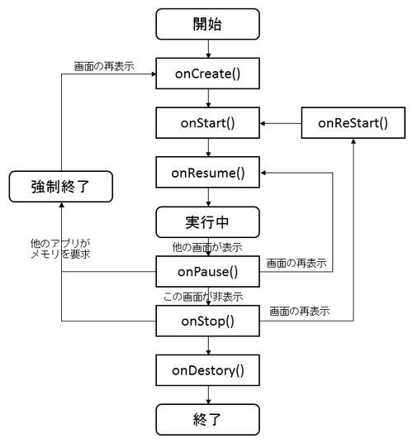

 | この図はアクティビティのライフサイクルを表したもので、Activityクラスのリファレンスページに掲載されているものです。
 | アクティビティは、起動してから終了するまでの間、その画面の状態に応じてさまざまなメソッドが呼びされる仕組みとなっています。

 | これをライフサイクルといい、図7はどのタイミングでどのメソッドが呼び出されるかを表しています。

メニュー
サンプルの基本部分作成

 | 1 | アクションバーにメニューを追加し、メニューを選択すると定食リストとカレーリストが切り替わる
 | 2 | リストを長押しするとメニューが表示され、選択された定食やカレーの説明表示や注文ができる

1 | オプションメニューとは

 | オプションメニューとは、アクションバーに表示されるメニューのことです。下図のように、アクションバーの右に点3個のアイコンが表示され、
 | それをタップすると、選択メニューが表示される仕組みです。

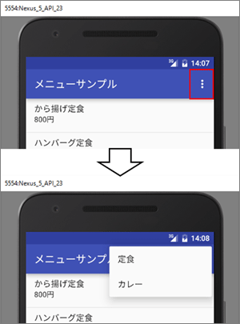
 |  |  |  | この右端に表示される点3個のメニューを「オーバーフローメニュー」といいます。

 |  |  |  | これをタップすると、定食とカレーを選択できるようになっており、それぞれを選択すると、
 |  |  |  | 選択されたメニューリストが表示されるように改造していきます。

2 | オプションメニューの作成

 | 1 | リソースファイルの作成

 |  | オプションメニューそのものは、画面と同じようにxmlファイルに記述します。
 |  | ただし、ファイルを入れるフォルダが違います。それを追加します。

 |  | resフォルダを右クリックし、［New］＞［Android resource directory］を選択してください。以下のようなダイアログが表示されるので、
 |  | 「Resource type:」から「menu」を選択し、OKをクリックしてください。

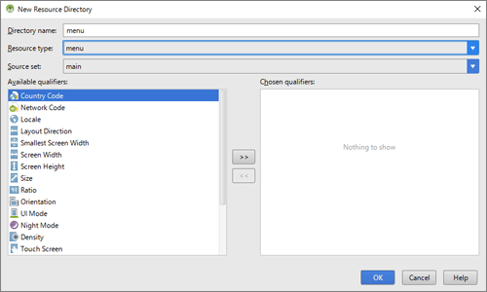

 |  | これでres/menuフォルダが追加されました。メニューに関係するxmlファイルはこのフォルダ中に格納します。

 |  | 次に、xmlファイルを作成します。menuフォルダを右クリックし、［New］＞［Menu resource file］を選択してください。
 |  | 以下のようなダイアログが表示されるので、「File name:」に「menu_options_menu_list」を入力し、OKをクリックしてください。

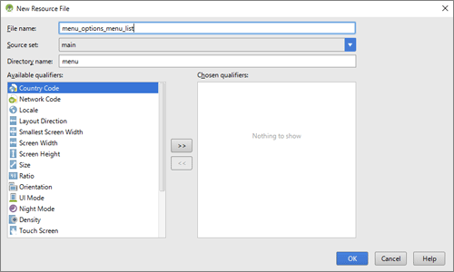

 |  | メニュー用のxmlファイルは、<menu>タグで始まり、この中に選択肢ひとつにつき<item>タグをひとつ記述してきます。
 |  | 今回は、選択肢が2個ですので、<item>タグを2個追加します。

 |  | <menu |  |  |  |  |  |  | itemタグには、android:id、app:showAsAction、android:titleは必ず記述する必要があります。
 |  | xmlns:android="http://schemas.android.com/apk/res/android"
 |  | xmlns:app="http://schemas.android.com/apk/res-auto"> |  |  |  |  |  |  | ① | android:id | idは画面部品と同じくR値として使用するidです。
 |  |  |  |  |  |  |  |  | ② | app:showAsAction | アクションバーに表示させるかどうかの設定です。
 |  | <item |  |  |  |  |  |  |  |  |  | ・「never」とすると、その選択肢はオーバーフローメニューに格納されます。
 |  | android:id="@+id/menuListOptionTeishoku" |  |  |  |  |  |  |  |  |  | ・「always」とすると、常にアクションバーに表示されます。ただし、「always」とすると、
 |  | app:showAsAction="never" |  |  |  |  |  |  |  |  |  | 画面サイズによっては狭いアクションバー内に選択肢がひしめくことになる
 |  | android:title="@string/menu_list_options_teishoku"/> |  |  |  |  |  |  |  |  |  | ・「ifRoom」はAndroidが推奨しています。 これは、アクションバーに表示する余裕がある
 |  |  |  |  |  |  |  |  |  |  |  | 場合は表示し、ない場合はオーバーフローメニューに格納するようになります。
 |  | <item |  |  |  |  |  |  | ③ | android:title | 選択肢の表示文字列です。
 |  | android:id="@+id/menuListOptionCurry"
 |  | app:showAsAction="never" |  |  |  |  |  |  | 他に、アイコンを指定する「android:icon」属性もあります。
 |  | android:title="@string/menu_list_options_curry"/> |  |  |  |  |  |  | オプションメニューの特徴として、android:icon属性が指定されている選択肢の場合、アクションバー
 |  |  |  |  |  |  |  |  | に表示させる場合はアイコンのみが表示され、逆にオーバーフローメニューに格納された場合は
 |  | </menu> |  |  |  |  |  |  | タイトル文字列しか表示されません。

 | 2 | アクティビティへの追加

 |  | @Override |  |  |  |  | この３行の記載はほぼ定型になる。
 |  | public boolean onCreateOptionsMenu(Menu menu) { |  |  |  |  | 変わるところは、オプションメニューのR値を指定する部分だけになる。
 |  | MenuInflater inflater = getMenuInflater();
 |  | inflater.inflate(R.menu.menu_options_menu_list, menu); |  |  |  |  | inflateという単語は「膨らませる」という意味です。ちょうど風船を膨らますように、
 |  | return super.onCreateOptionsMenu(menu); |  |  |  |  | xmlに記述された画面部品を実際のJavaオブジェクトに「膨らます」のをAndroidではinflateと
 |  | } |  |  |  |  | 表現しています。リスト3の（1）で取得しているMenuInflaterは、メニューを「膨らます」ための
 |  |  |  |  |  |  | クラスであり、そのメソッドinflate()を使うことで、xmlに記述されたメニュー部品が
 |  |  |  |  |  |  | Javaオブジェクトになります

 | 3 | 選択肢選択時の処理

 |  | @Override
 |  | public boolean onOptionsItemSelected(MenuItem item) { |  |  |  | 引数には、選択されたMenuItemが渡されてくる。
 |  | int itemId = item.getItemId(); |  |  |  | メソッドgetItemId()を使えば、選択されたメニューのidのR値が取得できます
 |  | switch(itemId) {
 |  | case R.id.menuListOptionTeishoku:
 |  | _menuList = createTeishokuList();
 |  | break;
 |  | case R.id.menuListOptionCurry:
 |  | _menuList = createCurryList();
 |  | break;
 |  | }
 |  | SimpleAdapter adapter =
 |  | new SimpleAdapter(
 |  | MenuListActivity.this,
 |  | _menuList,
 |  | android.R.layout.simple_list_item_2,
 |  | FROM, TO);
 |  | _lvMenu.setAdapter(adapter);

 |  | return super.onOptionsItemSelected(item); |  |  |  | このメソッドは、return文として、この1行を定型として記述する必要があります。
 |  | }

3 | 戻るメニューの追加

 | オプションメニューの最後として、「戻る」メニューを作成しましょう。これは、注文完了画面の方を改造していきます。

 | 現在、注文完了画面では、「リストに戻る」というボタンが配置されています。これを廃止し、代わりに、以下の画面のようにアクションバーに
 | 戻るメニューを配置しましょう。

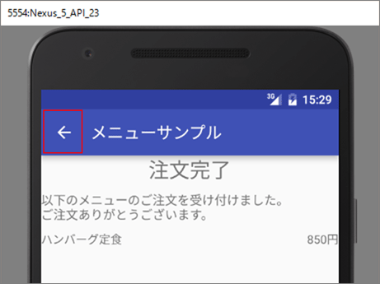

 | 1 | ボタンの削除

 |  | activity_menu_thanks.xmlの<Button>タグを削除してください。
 |  | MenuThanksActivityのonBackButtonClickイベントハンドラを削除してください。

 |  | @Override
 |  | protected void onCreate(Bundle savedInstanceState) {
 |  | super.onCreate(savedInstanceState);

 |  |  | ～省略～

 |  | ActionBar actionBar = getSupportActionBar(); |  |  |  |  |  |  | 最後に以下の2行を追加してください。
 |  | actionBar.setDisplayHomeAsUpEnabled(true); |  |  |  |  |  |  | これだけで、戻るメニューが追加されます。

 |  | }

 | 2 | 戻る処理の追加

 |  | 次に、この戻るメニュー選択時の処理を記述しますが、これは、通常メニュー同様にonOptionsItemSelected()メソッドに記述します。

 |  | @Override
 |  | public boolean onOptionsItemSelected(MenuItem item) {
 |  | int itemId = item.getItemId();
 |  | switch (itemId) {
 |  | case android.R.id.home: |  |  | 戻るメニューのidのR値が「android.R.id.home」
 |  | finish();
 |  | break;
 |  | }
 |  | return super.onOptionsItemSelected(item);
 |  | }

コンテキストメニュー

さて、もうひとつのメニューであるコンテキストメニューを紹介します。

1 | コンテキストメニューとは？

 | コンテキストメニューはリストビューなどを長押ししたときに下図のように表示されるメニューです。

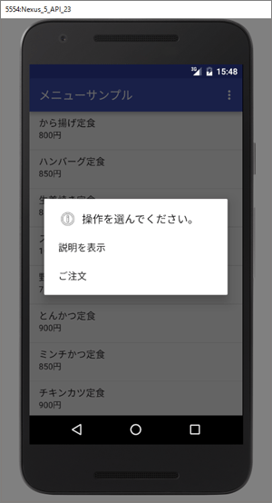

2 | コンテキストメニューの作り方

 | といっても、作り方はオプションメニューと変わりません。menuフォルダにxmlファイルを作成し、アクティビティにonCreateContextMenu()メソッドを追加します。

 | 1 | リソースの追加

 |  | menu_context_menu_list.xmlという名称でxmlファイルを追加します。

 |  | <?xml version="1.0" encoding="UTF-8"?>
 |  | <!-- CodeZine Android Studio 2で始めるアプリ開発入門 メニューサンプル メニューリスト画面用コンテキストメニューファイル。 @author Shinzo SAITO ファイル名=res/menu/menu_context_menu_list.xml -->

 |  | <menu
 |  | xmlns:android="http://schemas.android.com/apk/res/android">

 |  | <item |  |  |  |  |  |  | showAsAction属性は使えません
 |  | android:title="@string/menu_list_context_desc"
 |  | android:id="@+id/menuListContextDesc"/>

 |  | <item
 |  | android:title="@string/menu_list_context_order"
 |  | android:id="@+id/menuListContextOrder"/>
 |  | </menu>

 | 2 | コンテキストメニューを表示するためのJavaへの追加

 |  | @Override
 |  | public void onCreateContextMenu(ContextMenu menu, View view, ContextMenu.ContextMenuInfo menuInfo) {
 |  | super.onCreateContextMenu(menu, view, menuInfo); |  |  |  |  |  | ①～③ 定型
 |  | MenuInflater inflater = getMenuInflater();
 |  | inflater.inflate(R.menu.menu_context_menu_list, menu);
 |  | menu.setHeaderTitle(R.string.menu_list_context_header); |  |  |  |  |  | コンテキストメニューにヘッダータイトル文字列を指定する
 |  | menu.setHeaderIcon(android.R.drawable.ic_menu_info_details); |  |  |  |  |  | アイコンを指定する場合は、setHeaderIcon()メソッドを使います
 |  | }

 |  | 最後に、onCreate()メソッド内末尾に以下の1行を追記してください。

 |  |  | registerForContextMenu(_lvMenu);

 |  | これは、コンテキストメニューを表示する画面部品を登録するメソッドです。この1行でListViewにコンテキストメニュー表示が登録されます。

 | 3 | コンテキストメニュー選択時の処理

 |  | @Override
 |  | public boolean onContextItemSelected(MenuItem item) {
 |  | AdapterView.AdapterContextMenuInfo info = (AdapterView.AdapterContextMenuInfo) item.getMenuInfo(); //（1）
 |  | int listPosition = info.position; //（2）
 |  | Map<String, String> menu = _menuList.get(listPosition); //（3）

 |  | int itemId = item.getItemId();
 |  | switch(itemId) { //（4）
 |  | case R.id.menuListContextDesc: //（5）
 |  | String desc = menu.get("desc");
 |  | Toast.makeText(MenuListActivity.this, desc, Toast.LENGTH_LONG).show();
 |  | break;
 |  | case R.id.menuListContextOrder: //（6）
 |  | // ここに注文処理を記述。
 |  | order(menu);
 |  | break;
 |  | }
 |  | return super.onContextItemSelected(item);
 |  | }

 |  | 基本の記述方法はonOptionsItemSelected()と変わりません。

 |  | ただ、コンテキストメニューの場合は、リストビューのどの行をタップしたかの情報を取得する必要があります。
 |  | それがリスト8の（1）と（2）です。
 |  | これは、引数であるitemのgetMenuInfo()メソッドの戻り値をAdapterView.AdapterContextMenuInfo型にキャストすることで可能です。

 |  | AdapterContextMenuInfoオブジェクトには、そのフィールドpositionにリストビューのどの行をタップしたかの値が格納されています。

 |  | これを取り出しているのがリスト8の（2）であり、その値を使って、_menuListからメニュー情報のMapオブジェクトを取得しているのがリスト8の（3）です。

 |  | あとは、タップされた選択肢のR値に応じて、処理を分岐しています（リスト8の（4））。

 |  | リスト8の（5）ではメニューの説明がトーストで表示されるようにしています。

 |  | リスト8の（6）は注文処理になりますので、ListItemClickListenerクラスのonItemClick()メソッドと同じ内容となります。ただ、
 |  | そうなると、ソースコードが重複してしまいます。そこで、ダウンロードサンプルでは、これをprivateメソッドorder()として、これを実行する形式になっています。

フラグメント
1つのアプリでスマホとタブレットの両方に対応できる仕組みであるフラグメントを解説します。

1 | フラグメント

 | 今回は、サンプルの作成に入る前に、フラグメントとは何かを説明していきます。

 | 大画面タブレットはスマホとは違う画面構成が必要になります。一方で、画面サイズに応じて別のアプリを作成するのは非効率ですし、ユーザビリティも下がります。

 | Androidには、１つのアプリで画面サイズに応じて、レイアウトを変える仕組みとして、フラグメントというものがあります。
 | フラグメントを利用すると、同一アプリがスマホではリスト画面＋注文完了画面の２画面構成となりますが、１０インチタブレットでは、
 | 左側にリスト、右側には注文完了のように１画面で表示させることができます。

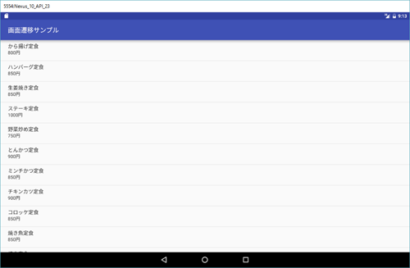
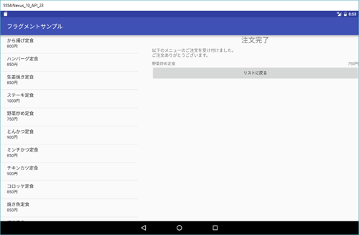

2 | フラグメントとは、

 | 画面構成を考えてみましょう。下図のように、左側にリスト表示のブロックが配置され、右側に注文完了表示のブロックが配置されています。

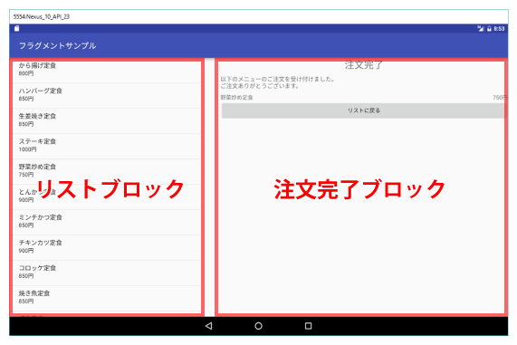

 | リストブロックでは、スマホではもともと第一画面として表示されていました。 一方、注文完了ブロックでは
 | スマホでは第二画面として表示されていました。
 | つまり、画面＝アクティビティとしては１つでも、その中には独立した画面ブロックが配置された状況にできます。

 | このように画面の一部を独立したブロックとして扱えるのフラグメントであり、アクティビティ同様に画面構成を
 | 担うXMLファイルと処理を行うJaraクラスのセットで作成します。

3 | フラグメントの追加

 | フラグメントはxmlファイルとJavaクラスのセットで成り立っているので、リスト用のフラグメントのセットを追加します。
 | Fileメニューから「New」-「Fragment」-「Fragment(Blank)」を選択してください。
 | 以下のようなウィザード画面が表示されます。

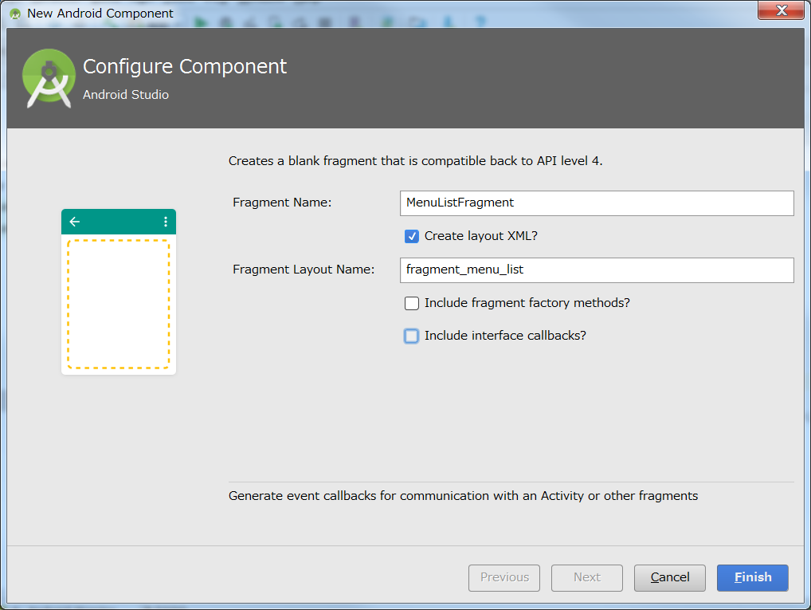

 | 所定の位置にMenuListFragmentクラスとfragment_menu_list.xmlファイルが追加されています。

 | MenuListFragmentを見てください。クラス宣言のところが

 | public class MenuListFragment extends Fragment { |  |  |  |  |  |  | その名のとおりFragmentクラスを継承して作ります。

 | public MenuListFragment() {
 | // Required empty public constructor
 | }

4 | フラグメントのライフサイクル

 | フラグメントを導入すると、画面構成と処理は、そのほとんどをフラグメントに記述することになります。

 | ① | fragment_menu_list.xml

 |  | <?xml version="1.0" encoding="utf-8"?>
 |  | <!--
 |  | CodeZine
 |  | Android Studio 2で始めるアプリ開発入門
 |  | フラグメントサンプル

 |  | メニューリスト画面定義ファイル。

 |  | @author Shinzo SAITO

 |  | ファイル名=layout/fragment_menu_list.xml
 |  | -->
 |  | <ListView xmlns:android="http://schemas.android.com/apk/res/android"
 |  | android:id="@+id/lvMenu"
 |  | android:layout_width="match_parent"
 |  | android:layout_height="match_parent" />

 | ② | MenuListFragment.javaファイルの作成

 |  | public class MenuListFragment extends Fragment {

 |  | @Override
 |  | public View onCreateView(LayoutInflater inflater, ViewGroup container,
 |  | Bundle savedInstanceState) {

 |  | View view = inflater.inflate(R.layout.fragment_menu_list,container,false);
 |  | ListView lvMenu = (ListView) view.findViewById(R.id.lvMenu);

 |  | return view;
 |  | }

 |  | }

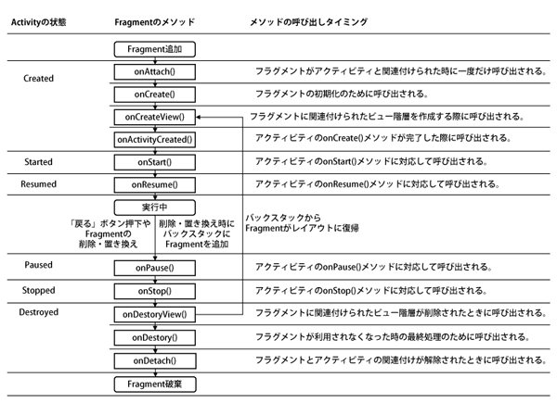

 |  | この図を見て分かるとおり、フラグメントのonCreateView()メソッドというのは、アクティビティのcreate()中の処理であり、
 |  | フラグメントでは3番目に実行されるメソッドです。

 |  | この段階で、このフラグメントが担当する画面構成が作られます。 なので、まずしなければならない処理は、レイアウトxmlファイルから
 |  | 画面部品を生成することです。
 |  | → | View view = inflater.inflate(R.layout.fragment_menu_list,container,false);

 |  | ここでは、onCreateView()メソッドの第1引数であるinflaterのメソッドinflate()を使って画面を生成します

 |  |  | ○ | inflate()

 |  |  |  | ① | 第1引数は、生成するフラグメントのxmlファイルのR値を渡します。
 |  |  |  | ② | 第2引数は、onCreateView()メソッドの第2引数containerを横流しします。
 |  |  |  | ③ | 第3引数は通常falseとします。 これは、inflateした画面ブロックのルートを第2引数とするかしないかを指定する引数です。

 |  | このinflate()メソッドの戻り値が、このフラグメント用の生成された画面ブロックなので、これをonCreateView()メソッドの最後にreturnします。

 |  | もし、生成された画面ブロックに何か動的に手を加えたい場合は、このinflate()とreturnの間に処理を記述します。
 |  | その際、ブロック内の画面部品を取得する必要が出てきますが、画面部品を取得するのにActivityのように、そのままfindViewById()と記述しても
 |  | コンパイルエラーとなります。
 |  | これは、FragmentクラスにfindViewById()メソッドがないのが原因です。
 |  | 代わりとして、いまinflateされた画面ブロックであるviewのfindViewById()を使用します。
 |  | → | ListView lvMenu = (ListView) view.findViewById(R.id.lvMenu);

5 | コンテキスト

 | Androidでは「コンテキスト」という考え方がいろいろなところで登場します。
 | その際は、「…Activity.this」とアクティビティオブジェクトを指定しました。

 | では、フラグメント中ではどのように記述すればいいのでしょうか。
 | 注意すべきは、フラグメントはコンテキストにはなりえないという点です（FragmentクラスはContextクラスを継承していないからです）。

 | そこで、現在のフラグメントが所属しているアクティビティを取得して使います。
 | これは、FragmentクラスのgetActivity()メソッドを使用します。

 | この処理を追記してみましょう。 MenuListFragmentに以下のようにフィールドとonCreate()メソッドを追加しましょう。

 | private Activity _parentActivity; |  |  |  |  |  |  | コンテキストは頻繁に使用される可能性があるので、MenuListFragmentのフィールドとして定義します。

 | @Override
 | public void onCreate( Bundle savedInstanceState) {
 | super.onCreate(savedInstanceState);
 | _parentActivity = getActivity(); |  |  |  |  |  |  | そのフィールドの中身を用意しているのがここになります。
 | }

 | この所属先Activityの取得処理をどのメソッドに記述するかですが、フラグメントのライフサイクルから考えて、Activityの関連付けが終了したonAttach()以降の
 | メソッドになりますが、一方でonCreateView()以降のメソッドはフラグメントの状態に応じて何度か呼び出される可能性があります。
 | となると、onAttach()かonCreate()メソッドがよいでしょう。
 | ここでは一般的な初期化処理に使われるonCreate()に記述します。

 | リストデータの生成処理をにonCreateView()に追記しましょう。

 |  | @Override
 |  | public View onCreateView(LayoutInflater inflater, ViewGroup container,
 |  | Bundle savedInstanceState) {

 |  | View view = inflater.inflate(R.layout.fragment_menu_list,container,false);
 |  | ListView lvMenu = (ListView) view.findViewById(R.id.lvMenu);

 |  | List<Map<String, String>> menuList = new ArrayList<Map<String, String>>();

 |  | Map<String, String> menu = new HashMap<String, String>();
 |  | menu.put("name", "から揚げ定食");
 |  | menu.put("price", "800円");
 |  | menuList.add(menu);

 |  | menu = new HashMap<String, String>();
 |  | menu.put("name", "ハンバーグ定食");
 |  | menu.put("price", "850円");
 |  | menuList.add(menu);

 |  | menu = new HashMap<String, String>();
 |  | menu.put("name", "生姜焼き定食");
 |  | menu.put("price", "850円");
 |  | menuList.add(menu);

 |  | menu = new HashMap<String, String>();
 |  | menu.put("name", "ステーキ定食");
 |  | menu.put("price", "1000円");
 |  | menuList.add(menu);

 |  | menu = new HashMap<String, String>();
 |  | menu.put("name", "野菜炒め定食");
 |  | menu.put("price", "750円");
 |  | menuList.add(menu);

 |  | menu = new HashMap<String, String>();
 |  | menu.put("name", "とんかつ定食");
 |  | menu.put("price", "900円");
 |  | menuList.add(menu);

 |  | menu = new HashMap<String, String>();
 |  | menu.put("name", "ミンチかつ定食");
 |  | menu.put("price", "850円");
 |  | menuList.add(menu);

 |  | menu = new HashMap<String, String>();
 |  | menu.put("name", "チキンカツ定食");
 |  | menu.put("price", "900円");
 |  | menuList.add(menu);

 |  | menu = new HashMap<String, String>();
 |  | menu.put("name", "コロッケ定食");
 |  | menu.put("price", "850円");
 |  | menuList.add(menu);

 |  | menu = new HashMap<String, String>();
 |  | menu.put("name", "焼き魚定食");
 |  | menu.put("price", "850円");
 |  | menuList.add(menu);

 |  | menu = new HashMap<String, String>();
 |  | menu.put("name", "焼肉定食");
 |  | menu.put("price", "950円");
 |  | menuList.add(menu);

 |  | String[] from = {"name", "price"};
 |  | int[] to = {android.R.id.text1, android.R.id.text2};
 |  | SimpleAdapter adapter = new SimpleAdapter(_parentActivity, menuList, android.R.layout.simple_list_item_2, from, to);
 |  | lvMenu.setAdapter(adapter);

 |  | return view;
 |  | }

6 | アクティビティへの埋め込み

 | といっても、このままでは画面は起動しません。起動はあくまでアクティビティ単位だからです。
 | なので、アクティビティにフラグメントを組み込む必要があります。これは、レイアウトxmlに記述します。

 | activity_menu_list.xmlを以下の内容に書き換えてください。

 | <?xml version="1.0" encoding="utf-8"?>
 | <FrameLayout xmlns:android="http://schemas.android.com/apk/res/android"
 | android:layout_width="match_parent"
 | android:layout_height="match_parent" >

 | <fragment |  |  |  |  |  |  |  |  |  |  | フラグメントをアクティビティに組み込むには<fragment>タグを使用します。
 | android:id="@+id/fragmentMenuList"
 | android:name="com.websarva.wings.android.fragmentsample.MenuListFragment" |  |  |  |  |  |  |  |  |  |  | その際、android:name属性として、組み込むFragmentクラスの完全修飾名を指定します。
 | android:layout_width="match_parent"
 | android:layout_height="match_parent" /> |  |  |  |  |  |  |  |  |  |  | これだけで、アクティビティにフラグメントが組み込まれます。

 | </FrameLayout>

7 | 注文完了画面のフラグメント化

 | 1 | ファイルの追加

 |  | ファイルを追加します。
 |  | アクティビティが1セット、フラグメントが1セット、計4ファイルが必要なので、それぞれ追加していきます。

 |  | ① | アクティビティ |  |  | MenuThanksActivity/activity_menu_thanks.xml
 |  | ② | フラグメント |  |  | MenuThanksFragment/fragment_menu_thanks.xml

8 | MenuThanksFragmentへの処理の記述

 | /**
 | * CodeZine
 | * Android Studio 2で始めるアプリ開発入門
 | * フラグメントサンプル
 | *
 | * 注文完了のフラグメントクラス。
 | *
 | * @author Shinzo SAITO
 | */
 | public class MenuThanksFragment extends Fragment {

 | /**
 | * このフラグメントが所属するアクティビティオブジェクト。
 | */
 | private Activity _parentActivity;

 | @Override
 | public void onCreate(Bundle savedInstanceState) {
 | super.onCreate(savedInstanceState);
 | _parentActivity = getActivity();
 | }

 | @Override
 | public View onCreateView(LayoutInflater inflater, ViewGroup container, Bundle savedInstanceState) {
 | View view = inflater.inflate(R.layout.fragment_menu_thanks, container, false);
 | return view;
 | }
 | }

 | ここまではMenuListFragmentと同様の処理になります。

 | 注文完了内容を表示する処理を記述します。

 | @Override
 | public View onCreateView(LayoutInflater inflater, ViewGroup container, Bundle savedInstanceState) {
 | View view = inflater.inflate(R.layout.fragment_menu_thanks, container, false);

 | Intent intent = _parentActivity.getIntent(); // （5）
 | String menuName = intent.getStringExtra("menuName");
 | String menuPrice = intent.getStringExtra("menuPrice");
 | TextView tvMenuName = (TextView) view.findViewById(R.id.tvMenuName); // （6）
 | TextView tvMenuPrice = (TextView) view.findViewById(R.id.tvMenuPrice); // （6）
 | tvMenuName.setText(menuName);
 | tvMenuPrice.setText(menuPrice);
 | return view;
 | }

9 | 戻るボタン処理

 | MenuThanksFragmentへの記述の最後として、戻るボタンの処理を記述します。

 | IntentSampleのMenuThanksActivityではandroid:onClick属性を使用して、戻るボタンの処理を記述していました。
 | ところが、このandroid:onClick属性というのは、対象メソッドをActivityに記述しなければなりません。
 | Fragmentではこの方法はとれません。

 | そこで、従来通り、リスナ登録を行います。MenuThanksFragmentに、以下のようにリスナクラスとそれを登録する処理をonCreateView()に追記します。

 | private class ButtonClickListener implements View.OnClickListener {
 | @Override
 | public void onClick(View view) {
 | _parentActivity.finish(); // （7） |  |  |  |  |  | 戻るボタンで終了するのはFragmentではなくActivityです。
 | } |  |  |  |  |  | 従って、単にfinish()ではなく、_parentActivity.finish()と記述します。
 | }

 | @Override
 | public View onCreateView(LayoutInflater inflater, ViewGroup container, Bundle savedInstanceState) {
 | View view = inflater.inflate(R.layout.fragment_menu_thanks, container, false);

 |  | ～中略～

 | Button btBackButton = (Button) view.findViewById(R.id.btBackButton);
 | btBackButton.setOnClickListener(new ButtonClickListener());

 | return view;
 | }

10 | メニューリストから注文完了画面への処理

 | 最後に、メニューリストをタップしたら注文完了画面が起動する処理を記述します
 | といっても、これも、IntentSampleと同じです。

 | private class ListItemClickListener implements AdapterView.OnItemClickListener {

 | @Override
 | public void onItemClick(AdapterView<?> parent, View view, int position, long id) {
 | Map<String,String> item = (Map<String, String>) parent.getItemAtPosition(position);

 | String menuName = item.get("name");
 | String menuPrice = item.get("price");

 | Intent intent = new Intent(_parentActivity.this,MenuThanksActivity.class); |  |  |  |  |  |  |  |  |  |  |  | _parentActivityを指定。
 | intent.putExtra("menuName",menuName);
 | intent.putExtra("menuPrice",menuPrice);
 | startActivity(intent);

 | }
 | }

11 | 10インチ用画面

 | 1 | レイアウトファイル追加

 |  | フラグメントのアクティビティへの組込みはレイアウトxmlファイルに記述します。
 |  | このレイアウトxmlファイルを画面サイズごとに用意できる仕組みがAndroidでは標準で備わっているので、それを利用します。

 |  | Fileメニューから ［New］>［Android resource file］ を選択してください。

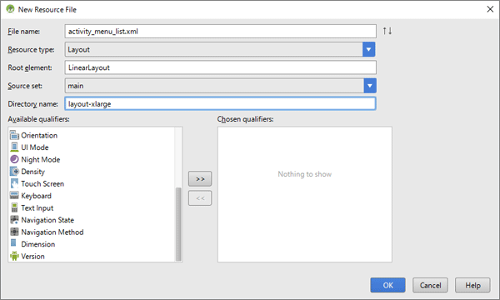

 |  | すると、ファイルが作られ、プロジェクトツールウィンドウのresフォルダが以下のようになるはずです

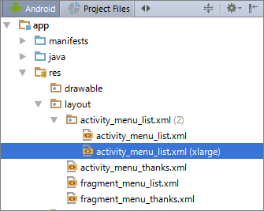

 |  |  |  |  |  |  |  |  | activity_menu_list.xmlがフォルダのようなアイコンに変わり、さらにその中に2ファイル格納されています。
 |  |  |  |  |  |  |  |  |  | 先ほど追加したファイルはactivity_menu_list.xmlとは別に、
 |  |  |  |  |  |  |  |  |  | 「activity_menu_list.xml(xlarge)」という表記になっています。

 |  | Android Studioのプロジェクトツールウィンドウではわかりにくいのですが、これをファイルシステムで見ると仕組みがはっきりします。

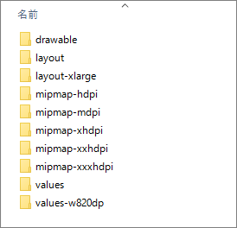
 |  |  |  |  |  |  |  | layoutフォルダとは別にlayout-xlargeというフォルダが作られています。
 |  |  |  |  |  |  |  | 先ほど作成したactivity_menu_list.xmlはこのフォルダの中に格納されています。

 |  |  |  |  |  |  |  | どのフォルダに格納するかを指定しているのがリソースファイル追加画面の「Directory name」です。

 | 2 | layout-##

 |  | このフォルダの意味するところですが、これは、xlargeサイズ画面（10インチ画面）用のレイアウトxmlファイル用フォルダ、という意味です。

 |  | Androidでは、layoutフォルダに修飾子を付けることで、どの画面用のレイアウトxmlファイルかを指定することができ、OS側で画面サイズに応じて
 |  | 自動的に切り替えてくれる仕組みが整っています。

 |  | 主な修飾子を以下に記載します。

 |  | ① | layout-land: 横向き表示用
 |  | ② | layout-large: 7インチ画面用
 |  | ③ | layout-xlarge: 10インチ画面用

 |  | Android Studioでは同一ファイルのフォルダ違いは意識しなくて済むように、「activity_menu_list.xml(xlarge)」のような表記になっているのです。

 | 3 | xml記述

 |  | activity_menu_list.xml(xlarge)に10インチ画面用のレイアウトを記述していきます。

 |  | ○activity_menu_list.xml(xlarge)
 |  | <?xml version="1.0" encoding="utf-8"?>
 |  | <LinearLayout xmlns:android="http://schemas.android.com/apk/res/android"
 |  | android:layout_width="match_parent"
 |  | android:layout_height="match_parent"
 |  | android:baselineAligned="false"
 |  | android:orientation="horizontal" >

 |  | <fragment
 |  | android:id="@+id/fragmentMenuList"
 |  | android:name="com.websarva.wings.android.fragmentsample.MenuListFragment"
 |  | android:layout_width="0dp"
 |  | android:layout_height="match_parent"
 |  | android:layout_weight="0.4" />

 |  | <FrameLayout
 |  | android:id="@+id/menuThanksFrame"
 |  | android:layout_width="0dp"
 |  | android:layout_height="match_parent"
 |  | android:layout_marginLeft="50dp"
 |  | android:layout_weight="0.6"
 |  | android:background="?android:attr/detailsElementBackground" />

 |  | </LinearLayout>

 |  | この時点で、10インチのAVDでこのアプリを起動してみてください。以下のような画面になっていると思います。

 | 4 | 画面構成

 |  | 10インチの画面構成を図解すると以下のようになります。

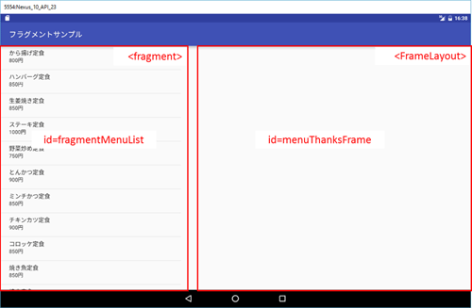

 | 5 | 処理の大きな流れ

 |  | 今のままでは、リストをタップしたら以下のように注文完了画面が起動してしまいます。

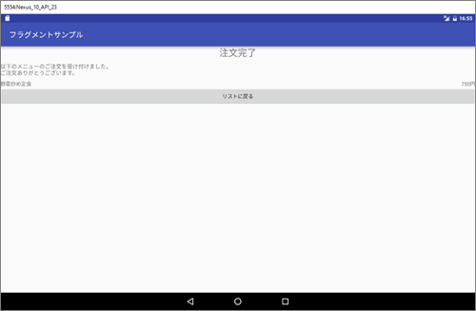

 | これでは、まったく意味がありません。そこで、右側の余白に注文完了が表示されるようにしていきます。
 | スマホサイズとの処理の違いを図解すると以下のようになります。

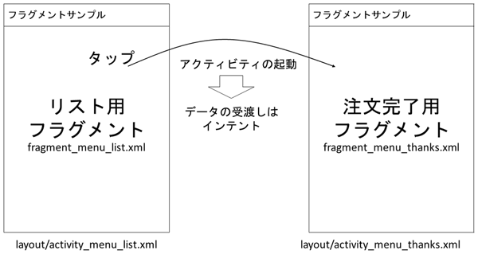

 |  | まず、スマホサイズではひとつのアクティビティにひとつのフラグメントがのっています
 |  | リストアクティビティにはリストのフラグメントがのり、注文完了アクティビティには注文完了フラグメントがのっています。
 |  | また、リストをタップすると、注文完了アクティビティが起動し、したがって、注文完了フラグメントが動き出します。

 |  | 。データの受け渡しもインテントを使用します。

 |  | ところが、10インチになると一画面となり、以下のような動きになります。

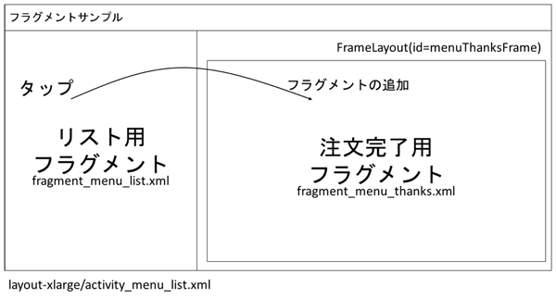

 |  | 初期表示では図4のように左側にリストが表示されているだけで、右側は空欄です。
 |  | リストをタップしたら、この空欄であるFrameLayoutに注文完了フラグメントを追加するのです。

 |  | 「リストに戻る」ボタンをタップしたら、追加されたフラグメントを削除します。

 |  | このようにすることで、リストをタップするたびに右側に注文完了メッセージが表示されたような動作になります。

 |  | こういったフラグメントの追加削除を行う先として、画面部品を上に上に重ねて表示できるFrameLayoutは最適なのです。

12 | MenuListFragmentの修正

 | 1 | 画面判定

 |  | さて、大きな処理の流れがわかったところで、ソースコードを記述していきます

 |  | まず、大前提として、フラグメント内で、画面サイズに応じて分岐が生じるということです。

 |  | 例えば、リストフラグメントでは、タップされた際に通常サイズ画面の場合は注文完了アクティビティを起動する必要がありますが、
 |  | 10インチタブレットの場合はフラグメントを追加する必要があります。

 |  | 注文完了画面も同様に分岐が生じます。

 |  | そのため、分岐の基準となる画面サイズ判定フラグを用意することにします。

 |  | private boolean _isLayoutXLarge = true; // （1）

 |  | @Override
 |  | public void onActivityCreated(Bundle savedInstanceState) { // （2）
 |  | super.onActivityCreated(savedInstanceState);
 |  | View menuThanksFrame = _parentActivity.findViewById(R.id.menuThanksFrame); // （3）
 |  | if(menuThanksFrame == null) { // （4）
 |  | _isLayoutXLarge = false; // （5）
 |  | }
 |  | }

 |  | 10インチタブレットかそれ以外かを判定するフラグフィールドとして_isLayoutXLargeを用意します
 |  | 初期値としてtrueとしておきます。つまり、初期値は10インチタブレットです。

 |  | 実際どのサイズなのかを判定する処理をonActivityCreated()メソッド内に記述します
 |  | このメソッドは前回のフラグメントのライフサイクルの図でも出てきましたが、フラグメントが生成される一番最後に実行されるメソッドで、
 |  | メソッド名の通り、アクティビティが生成されたのちに実行されます。したがって、アクティビティの状態に依存する処理はここに記述します。

 |  | 今回、アクティビティ画面上にidがmenuThanksFrameの画面部品、つまり、フラグメント追加用のFrameLayoutが存在するかどうかで、
 |  | 10インチかどうか判定しますので、このメソッドにその処理を記述しています。

 |  | まず、_parentActivityのfindViewById()でmenuThanksFrameの画面部品を取得します（リスト2の（3））。そして、これがnullだったら（リスト2の（4））
 |  | 通常画面サイズと判定し、フラグをfalseにします（リスト2の（5））。

 | 2 | リストタップ時処理

 |  | 画面サイズ判定ができたところで、このフラグを使ってリストタップ時の処理を記述します。
 |  | これは、MenuListFragment内のリスナクラスListItemClickListenerのonItemClick()メソッド内の改造です。

 |  | @Override
 |  | public void onItemClick(AdapterView<?> parent, View view, int position, long id) {
 |  | Map<String, String> item = (Map<String, String>) parent.getItemAtPosition(position); // （1） |  |  |  |  |  |  |  |  |  |  |  | リストからNameとPriceを取得
 |  | String menuName = item.get("name"); // （1）
 |  | String menuPrice = item.get("price"); // （1）

 |  | if(_isLayoutXLarge) { // （2） |  |  |  |  |  |  |  |  |  |  |  | 10インチか条件分岐

 |  | Bundle bundle = new Bundle(); // （3） |  |  |  |  |  |  |  |  |  |  |  | 値の引き継ぎには、Bundleクラスを利用する。
 |  | bundle.putString("menuName", menuName); // （4）
 |  | bundle.putString("menuPrice", menuPrice); // （4）

 |  | FragmentManager manager = getFragmentManager(); // （5） |  |  |  |  |  |  |  |  |  |  |  | フラグメントの管理を行うFragmentManagerクラスを取得

 |  | FragmentTransaction transaction = manager.beginTransaction(); // （6） |  |  |  |  |  |  |  |  |  |  |  | フラグメントの追加削除は、あたかもDBアクセスのように、
 |  |  |  |  |  |  |  |  |  |  |  |  |  | トランザクションという考え方を採用しています。
 |  |  |  |  |  |  |  |  |  |  |  |  |  | これを制御するのがFragmentTransactionクラスになる。

 |  | MenuThanksFragment menuThanksFragment = new MenuThanksFragment(); // （7） |  |  |  |  |  |  |  |  |  |  |  | 追加するフラグメントオブジェクトを作成する。

 |  | menuThanksFragment.setArguments(bundle); // （8） |  |  |  |  |  |  |  |  |  |  |  | フラグメントにデータを渡す。

 |  | transaction.replace(R.id.menuThanksFrame, menuThanksFragment); // （9） |  |  |  |  |  |  |  |  |  |  |  | フラグメントの追加・削除・置き換え処理を行います
 |  |  |  |  |  |  |  |  |  |  |  |  |  | FragmentTransactionクラスのメソッドを使います。
 |  |  |  |  |  |  |  |  |  |  |  |  |  | ①追加（add()）、②削除（remove()）、③置換（replace()）

 |  | transaction.commit(); // （10） |  |  |  |  |  |  |  |  |  |  |  | commitして結果を反映する。
 |  | }
 |  | else { // （11）
 |  | Intent intent = new Intent(_parentActivity, MenuThanksActivity.class); // （12） |  |  |  |  |  |  |  |  |  |  |  | 名前と値段を設定して画面遷移
 |  | intent.putExtra("menuName", menuName); // （12） |  |  |  |  |  |  |  |  |  |  |  | をする。
 |  | intent.putExtra("menuPrice", menuPrice); // （12）
 |  | startActivity(intent); // （12）
 |  | }
 |  | }
 |  | }

 |  | (1)と(12)はもともと記載されていた処理になります。

 |  | ソースコードが記述できた時点で、一度アプリを再起動してみてください。リストをタップすると、右側に注文完了フラグメントが表示されるはずです。
 |  | ただし、MenuThanksFragmentの方はまだ改造していませんので、注文したメニュー名や値段は表示されませんし、
 |  | 「リストに戻る」ボタンをタップするとアプリ自体が終了してしまいうので注意してください。

13 | MenuThanksFragmentの改造

 | 1 | 画面判定

 |  | MenuListFragment同様、画面サイズ判定用フラグフィールドとして_isLayoutXLargeを用意し、その値を取得する処理を記述します。

 |  | MenuThanksFragmentが使われる状況を考えると、10インチ画面の場合は、必ずリストフラグメントが同一アクティビティに存在します。
 |  | しかも、MenuThanksFragmentが生成される時点ではすでにMenuListFragmentが存在します。
 |  | 一方、通常画面サイズの場合はMenuListFragmentは存在しません。

 |  | この性質を利用し、onCreate()メソッドの段階で判定します。

 |  | public class MenuThanksFragment extends Fragment {
 |  | private boolean _isLayoutXLarge = true; // （1）

 |  | @Override
 |  | public void onCreate(Bundle savedInstanceState) {
 |  | super.onCreate(savedInstanceState); // （2）
 |  | _parentActivity = getActivity(); // （2）

 |  | FragmentManager manager = getFragmentManager(); // （3）
 |  | MenuListFragment menuListFragment = (MenuListFragment) manager.findFragmentById(R.id.fragmentMenuList); // （4）
 |  | if(menuListFragment == null) { // （5）
 |  | _isLayoutXLarge = false; // （6）
 |  | }
 |  | }
 |  | ～省略～
 |  | }

 |  | （3）でFragmentManagerオブジェクトを取得していますが、このクラスのメソッドfindFragmentById()で同一アクティビティに属する他のフラグメントを取得できます。
 |  | このメソッドを使って、MenuListFragmentを取得します。

 |  | そして、取得したMenuListFragmentオブジェクトがnull、つまり、存在しない場合は通常画面サイズとしてフラグをfalseにします

 | 2 | 引き継ぎデータの取得

 |  | 画面判定ができたところで、MenuListFragmentからの引継ぎデータの取得部分を画面サイズに応じた処理に改造していきましょう。
 |  | これは、onCreateView()メソッド内の改造です。

 |  | @Override
 |  | public View onCreateView(LayoutInflater inflater, ViewGroup container, Bundle savedInstanceState) {
 |  | View view = inflater.inflate(R.layout.fragment_menu_thanks, container, false);

 |  | String munuName = "";
 |  | String munuPrice = "";

 |  | if(_isLayoutXLarge){ |  |  |  |  |  |  |  | 画面サイズ判定フラグの値で分岐

 |  | Bundle extras = getArguments(); |  |  |  |  |  |  |  | 10インチ画面の場合は、Intent経由ではなく、フラグメントに直接渡されたBundleオブジェクトから取得します。
 |  | menuName = extras.getString("menuName"); //（4）
 |  | menuPrice = extras.getString("menuPrice"); //（4）
 |  | }
 |  | else{
 |  | Intent intent = _parentActivity.getIntent(); // （5）
 |  | munuName = intent.getStringExtra("menuName");
 |  | munuPrice = intent.getStringExtra("menuPrice");

 |  | }

 |  | TextView tvMenuName = (TextView) view.findViewById(R.id.tvMenuName); // （6）
 |  | TextView tvMenuPrice = (TextView) view.findViewById(R.id.tvMenuPrice); // （6）
 |  | tvMenuName.setText(menuName);
 |  | tvMenuPrice.setText(menuPrice);

 |  | Button btBackButton = (Button) view.findViewById(R.id.btBackButton);
 |  | btBackButton.setOnClickListener(new ButtonClickListener());

 |  | return view;
 |  | }

 | 3 | ボタンタップ処理

 |  | 最後に「リストに戻る」ボタンをタップした時の処理も、以下のように画面サイズに応じての処理に変更しましょう。

 |  | @Override
 |  | public void onClick(View view) {
 |  | if(_isLayoutXLarge){
 |  | FragmentManager manager = getFragmentManager(); |  |  |  |  |  |  |  |  | FragmentManagerオブジェクトを取得
 |  | FragmentTransaction transaction = manager.beginTransaction(); |  |  |  |  |  |  |  |  | トランザクションを開始
 |  | transaction.remove(MenuThanksFragment.this); |  |  |  |  |  |  |  |  | 今表示されている注文完了フラグメント、つまり自分自身をmenuThanksFrameから削除します。
 |  | transaction.commit(); |  |  |  |  |  |  |  |  | 最後にコミットします
 |  | }
 |  | else{
 |  | _parentActivity.finish(); // （7） |  |  |  |  |  | 通常画面サイズの場合は、アクティビティを終了します。
 |  | }
 |  | }

Webサービス
スマートフォンやタブレットの真骨頂は、やはりインターネットに接続し、外部サービスとデータのやり取りをしてこそです。
そこで、今回はライブドアの天気情報からデータを取得し、表示するサンプルを作成しつつ、AndroidのWeb API連携の方法を解説していきます。

インターネットにアクセスしてデータを取得する処理のように、処理に時間がかかるもの、予期せぬエラーが起こりそうなものというのは非同期処理で行うのが鉄則なのです。

Javaではスレッドを分離するにあたり、ThreadクラスやRunnableインターフェースを使う方法がありますが、
Androidの場合は、非同期処理専用のクラスとしてAsyncTaskという便利なクラスが存在します。
サンプルを作成しつつ、このクラスの使い方を見ていくことにしましょう。 |  |  |  |  |  | この画面を表示する際に、ライブドアの天気情報から現在の天気情報を取得し、
 |  |  |  |  |  | 表示するようにしていきます。最終的には、以下のような画面にしていきます。

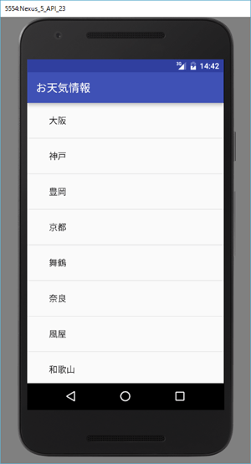
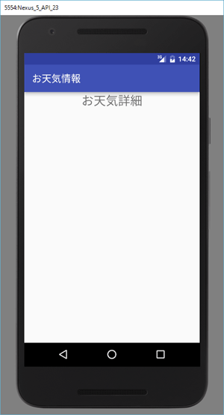
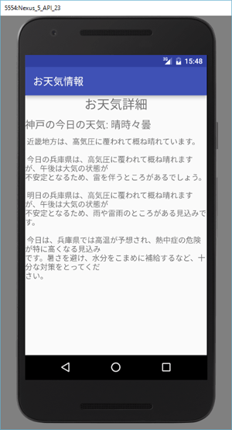

http://weather.livedoor.com/forecast/webservice/json/v1のURLの後ろにパラメータとしてcity=都市のIDを付与してGETリクエストを送信すると、天気情報がJSONデータとして返ってきます。

今回のサンプルでは、都市のリスト画面でタップした際、その都市名と都市のIDをお天気詳細画面へ引き継ぐようにしています。
お天気詳細画面ではそのデータを受け取り、上記URLにアクセスして、JSONデータを非同期で受け取るようにします。

1 | Androidの非同期処理

 | 1 | 非同期処理3ステップ

 |  | Androidで非同期処理を行うには、先述の通りAsyncTaskを使用します。使い方は以下の3ステップです。

 |  | ① | AsyncTaskを継承したクラスを作成。
 |  | ② | 上記クラス内のdoInBackground()メソッドに非同期で行いたい処理を記述。
 |  | ③ | Activityクラス内でこのクラスをnewし、execute()メソッドを実行する。

 |  | このステップに従って、WeatherInfoActivityにソースコードを追記していきましょう。

 |  | ① | AsyncTaskを継承したクラスを作成。

 |  |  | WeatherInfoActivityに以下のメンバクラスを追加してください。

 |  |  | public class WeatherInfoActivity extends AppCompatActivity {
 |  |  | ～省略～
 |  |  | private class WeatherInfoReceiver extends AsyncTask<String, String, String> { // （1）
 |  |  | @Override
 |  |  | public String doInBackground(String... params) { // （2）
 |  |  | }

 |  |  | @Override
 |  |  | public void onPostExecute(String result) { // （3）
 |  |  | }
 |  |  | }
 |  |  | }

 |  |  | AsyncTaskを継承したクラスですが、トップレベルクラスとして作成してもいいですが、WeatherInfoActivityでしか使用しないクラスなので、
 |  |  | メンバクラスとしてWeatherInfoReceiverを作成しています

 |  |  | その際、AsyncTaskにジェネリクスを3個指定する必要があります。
 |  |  | これは、AsyncTaskを継承したクラス内のメソッドの引数や戻り値の型を指定するためです。

 |  |  | それぞれの役割は以下の通りです。なお、（）内はそれぞれのジェネリクス名です。

 |  |  | 1個目（Params） |  | execute()、doInBackground()の引数の型

 |  |  |  | これらのメソッドは、可変長引数となっており、上記ステップ3)でexecute()メソッドを実行時に渡された引数が、
 |  |  |  | そのままdoInBackground()の引数として横流しされるような仕組みになっています。

 |  |  | 2個目（Progress） |  | publishProgress()、onProgressUpdate()の引数の型

 |  |  |  | これらのメソッドの使い方は後述しますが、publishProgress()実行時に渡された引数が、そのままonProgressUpdate()の引数として横流しされるような仕組みになっています。

 |  |  | 3個目（Result） |  | doInBackground()の戻り値の型、および、onPostExecute()、onCancelled()メソッドの引数の型

 |  |  |  | こちらも後述しますが、doInBackground()の戻り値がそのままonPostExecute()、およびonCancelled()の引数としてわたります。

 |  |  | WeatherInfoReceiverでは

 |  |  |  | AsyncTask<String, String, String>

 |  |  | とすべてStringを指定していますので、doInBackground()の引数も戻り値もStringであり（リスト1の（2））、onPostExecute()の引数もStringです（リスト1の（3））。

 |  | ② | 上記クラス内のdoInBackground()メソッドに非同期で行いたい処理を記述。

 |  |  | doInBackground()メソッドに非同期で行いたい処理を記述します。

 |  |  | なお、doInBackground()メソッドはAsyncTaskクラスでは抽象メソッドとして定義されていますので、必ず実装する必要があります。

 |  |  | このメソッド内で、インターネットにアクセスしてデータを取得する処理を記述します。

 |  |  | public String doInBackground(String... params) {
 |  |  | String id = params[0]; // （1）
 |  |  | String urlStr = "http://weather.livedoor.com/forecast/webservice/json/v1?city=" + id; // （2）
 |  |  | HttpURLConnection con = null; // （3）
 |  |  | InputStream is = null; // （3）
 |  |  | String result = ""; // （3）
 |  |  | try {
 |  |  | URL url = new URL(urlStr); // （4）
 |  |  | con = (HttpURLConnection) url.openConnection(); // （5）
 |  |  | con.setRequestMethod("GET"); // （6）
 |  |  | con.connect(); // （7）
 |  |  | is = con.getInputStream(); // （8）
 |  |  | result = is2String(is); // （9）
 |  |  | }
 |  |  | catch(MalformedURLException ex) {
 |  |  | }
 |  |  | catch(IOException ex) {
 |  |  | }
 |  |  | finally {
 |  |  | if(con != null) {
 |  |  | con.disconnect(); // （10）
 |  |  | }
 |  |  | if(is != null) {
 |  |  | try {
 |  |  | is.close(); // （11）
 |  |  | }
 |  |  | catch(IOException ex) {
 |  |  | }
 |  |  | }
 |  |  | }
 |  |  | return result; // （12）
 |  |  | }

 |  |  | インターネットにアクセスするには例外がつきものなので、例外処理を行って少しソースコードが見にくくなっていますが、
 |  |  | 上記ソースコードが定型の処理となっています。次にその解説を行います。

 |  |  | httpアクセス

 |  |  | インターネットにアクセスするにはAndroidでもhttpプロトコルを使うため、httpアクセスと呼ぶことができます。
 |  |  | Androidでhttpアクセスを行うには、APIレベル9以前であればApache HttpClientを使用していました。
 |  |  | 現在ではHttpURLConnectionを使用します。使い方は以下の手順です。

 |  |  | url文字列からURLオブジェクトを作成します（リスト2の（4））。このurl文字列ですが、ライブドアの仕様に従ったURLをまず文字列として生成しています（リスト2の（2））。
 |  |  | その際、都市IDが必要なので、これをdoInBackground()の引数として受け取ります（リスト2の（1））。

 |  |  | URLオブジェクトからHttpURLConnectionオブジェクトを取得します（リスト2の（5））。これは、URLオブジェクトのopenConnection()メソッドを使用します。
 |  |  | ただ、このメソッドの戻り値の型は、URLConnectionなので、HttpURLConnectionにキャストする必要があります。

 |  |  | POSTかGETを設定します（リスト2の（6））。これは、HttpURLConnectionのsetRequestMethod()メソッドに引数として「POST」か「GET」の文字列を渡します。
 |  |  | 今回はGETなのでそのようにしています。

 |  |  | http接続を行います（リスト2の（7））)。これは、HttpURLConnectionのconnect()メソッドを使います。このメソッドを実行したときに、httpアクセスを行い、レスポンスデータの取得まで行います。
 |  |  | したがって、メソッド実行後にはHttpURLConnectionオブジェクト内にレスポンスデータが格納されています。

 |  |  | この格納されたレスポンスデータを取得します（リスト2の（8））。ただ、これはInputStreamオブジェクトとして格納されているので、getInputStream()メソッドを実行して取得します。

 |  |  | HttpURLConnectionオブジェクトを解放します（リスト2の（10））。これは、disconnect()メソッドを使いますが、こういう接続関係のオブジェクトはリソースを必要としますので、
 |  |  | 確実に開放しておく必要があります。
 |  |  | そのため、finallyブロック内で解放します。その際、未接続の状態でfinallyブロックが実行される可能性もありますので、あらかじめcon（HttpURLConnectionオブジェクト）のnullチェックを行っています。

 |  |  | あとは、取得したInputStreamオブジェクトを必要な形に変換して、必要データを取り出したり、ファイルとして保存したりします。
 |  |  | 今回はレスポンスデータがJSON文字列なので、InputStreamオブジェクトを文字列に変換する必要があります。
 |  |  | このメソッドのソースコードはダウンロードサンプルを参照してください。

 |  |  | なお、InputStreamオブジェクトも確実に解放する必要がありますので、finallyブロックでclose()を行っています（リスト2の（11））

 |  |  | また、このように、tryブロック内で取得したオブジェクトをtry外で解放などの処理を行うため、あらかじめtry外で宣言する必要があります。それが、リスト2の（3）です。

 |  |  | 最後に、httpアクセスの結果、取得したJSON文字列（ここに天気情報が格納されている）をdoInBackground()の戻り値として返します（リスト2の（12））。

 |  |  | インターネット接続許可
 |  |  | これで、ひととおりhttpアクセスのソースコードが記述できたことになりますが、このままではhttpアクセスができません。
 |  |  | Androidではアプリがインターネットにアクセスするには、その許可を与える必要があります。

 |  |  | これは、AndroidManifest.xmlに以下の2行を記述することで可能となります。

 |  |  | <manifest …>
 |  |  | <uses-permission android:name="android.permission.INTERNET" />
 |  |  | <uses-permission android:name="android.permission.ACCESS_NETWORK_STATE" />
 |  |  | <application

 |  | ③ | Activityクラス内でこのクラスをnewし、execute()メソッドを実行する。

 |  |  | 最後に、ステップ3）です。Activityクラス内でこの非同期処理クラスをnewし、execute()メソッドを実行します。
 |  |  | WeatherInfoActivityのonCreate()メソッドに以下のソースコードを追加してください。

 |  |  | protected void onCreate(Bundle savedInstanceState) {
 |  |  | ～省略～
 |  |  | Intent intent = getIntent(); // （1）
 |  |  | String cityName = intent.getStringExtra("cityName"); // （1）
 |  |  | String cityId = intent.getStringExtra("cityId"); // （1）

 |  |  | WeatherInfoReceiver receiver = new WeatherInfoReceiver(); // （2）
 |  |  | receiver.execute(cityId); // （3）
 |  |  | }

 |  |  | 非同期処理を実行する前に、まず都市リスト画面からの引継ぎデータを取得します（リスト4の（1））。
 |  |  | その上で、非同期処理クラスであるWeatherInfoReceiverをnewし（リスト4の（2））、execute()メソッドを実行しています（リスト4の（3））。

2 | JSONデータの表示

 | 1 | UIスレッドとバックグラウンド

 |  | この処理はonPostExecute()メソッドに記述しますが、なぜ、doInBackground()ではだめなのでしょうか。
 |  | それは、doInBackground()とonPostExecute()とでは実行しているスレッドが違うからなのです。

 |  | doInBackground()は名前の通りバックグラウンドスレッドで実行し、onPostExecute()はUIスレッドで実行されます。

 |  | そして、画面への表示などの処理はUIスレッドで実行されるメソッドに記述する必要があるのです。

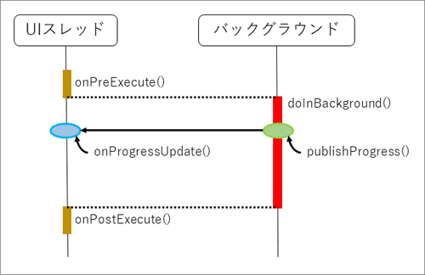

 |  | onPreExecute()：doInBackground()の前にUIスレッド上で実行される

 |  | onPostExecute()：doInBackground()の後にUIスレッド上で実行される

 |  | onProgressUpdate()：doInBackground()中にpublishProgress()メソッドを呼び出したタイミングにてUIスレッド上で実行される

 | 2 | コンストラクタの追加

 |  | onPostExecute()へソースコードを記述していきますが、その際、お天気情報を表示する画面部品をあらかじめWeatherInfoReceiverが取得しておく必要があります。

 |  | これは、コンストラクタで受け取り、フィールドに格納することにします。

 |  | private class WeatherInfoReceiver extends AsyncTask<String, String, String> {
 |  | private String _cityName;
 |  | private TextView _tvCityName;
 |  | private TextView _tvWeatherTelop;
 |  | private TextView _tvWeatherDesc;
 |  | public WeatherInfoReceiver(String cityName, TextView tvCityName, TextView tvWeatherTelop, TextView tvWeatherDesc) {
 |  | _cityName = cityName;
 |  | _tvCityName = tvCityName;
 |  | _tvWeatherTelop = tvWeatherTelop;
 |  | _tvWeatherDesc = tvWeatherDesc;
 |  | }
 |  | ～省略～
 |  | }

 |  | コンストラクタを追記したため、このクラスをnewしているところを以下のように変更します。

 | 3 | onPostExecuteへの追記

 |  | では、準備が整いましたので、onPostExecute()へ以下のソースコードを記述します。

 |  | public void onPostExecute(String result) {
 |  | String desc = "";
 |  | String dateLabel = "";
 |  | String telop = "";
 |  | try {
 |  | JSONObject rootJSON = new JSONObject(result); // （1）
 |  | JSONObject descriptionJSON = rootJSON.getJSONObject("description"); // （2）
 |  | desc = descriptionJSON.getString("text"); // （3）
 |  | JSONArray forecasts = rootJSON.getJSONArray("forecasts"); // （4）
 |  | JSONObject forecastNow = forecasts.getJSONObject(0);
 |  | dateLabel = forecastNow.getString("dateLabel"); // （3）
 |  | telop = forecastNow.getString("telop"); // （3）
 |  | }
 |  | catch(JSONException ex) {
 |  | }
 |  | _tvCityName.setText(_cityName + "の" + dateLabel + "の天気: "); // （5）
 |  | _tvWeatherTelop.setText(telop); // （5）
 |  | _tvWeatherDesc.setText(desc); // （5）
 |  | }

 |  | ここで注意するのは、onPostExecute()の引数です。この引数resultはdoInBackground()の戻り値です。

 |  | ここでは、httpアクセスで取得してきたお天気情報JSON文字列です。このJSON文字列をJSONの仕様に従って解析すればそれぞれのお天気情報が取得できます。

 |  | リスト7のtryブロック内の処理がそれに当たります。ここでは、JSONObjectクラスを使用してJSONデータを取得しています。

 |  | JSONObjectは、new時に引数でJSON文字列を渡します（リスト7の（1））。その後、JSONObjectの各種メソッドを利用して、入れ子になっているJSONオブジェクト
 |  | を取得したり（リスト7の（2））、JSON配列を取得したりできます（リスト7の（4））。
 |  | 最終的には、getString()メソッドで名前を指定することで、JSONオブジェクト直下の文字列を取得します（リスト7の（3））。

 |  | JSONから取り出したお天気情報をコンストラクタでフィールドに格納した画面部品にそれぞれ表示すれば出来上がりです（リスト7の（5））。

参Java
無名クラス、メンバクラス、メンバインターフェースについて。

1 | 例

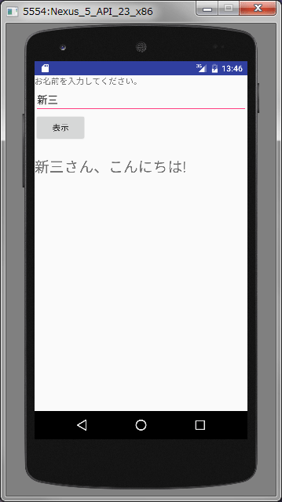
 |  |  |  |  | 画面に配置した入力ボックスに名前を入力し、ボタンをタップしたら
 |  |  |  |  | 「■○さん、こんにちは！」と表示されるアプリです。

 |  |  |  |  | public class MainActivity extends Activity {
 |  |  |  |  | @Override
 |  |  |  |  | public void onCreate(Bundle savedInstanceState) {
 |  |  |  |  | super.onCreate(savedInstanceState);
 |  |  |  |  | setContentView(R.layout.activity_main);

 |  |  |  |  | // ボタンを取得
 |  |  |  |  | Button button = (Button) findViewById(R.id.btClick);
 |  |  |  |  | // クリック時にメッセージを表示
 |  |  |  |  | button.setOnClickListener(new View.OnClickListener() {
 |  |  |  |  | @Override
 |  |  |  |  | public void onClick(View view) {
 |  |  |  |  | EditText input = (EditText) findViewById(R.id.etName);
 |  |  |  |  | TextView output = (TextView) findViewById(R.id.tvOutput);
 |  |  |  |  | String inputStr = input.getText().toString();
 |  |  |  |  | output.setText(inputStr + "さん、こんにちは！");
 |  |  |  |  | }
 |  |  |  |  | });
 |  |  |  |  | }
 |  |  |  |  | }

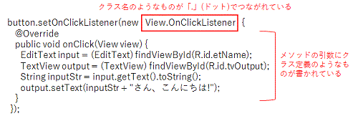

 | 赤色で示したような記述はJSP／サーブレットではほとんど出てこない一方で、Android開発では頻出する定石のコードです。
 | 実は、この記述がどういう構文で書かれているのかを理解せずとも、onClick()メソッドの中身を書き換えれば、ボタン処理の内容を修正することも可能です。
 | しかし、それでは少し複雑なものを作る場合や、不具合が起きたときに対応できません。

2 | クラスのメンバとして、クラスを定義する — メンバクラス

 | 上記のコードをメンバークラスを使用しない方法で記載する。

 | ○HelloListener.java |  |  |  | ○MainActivity2.java
 | public class HelloListener implements View.OnClickListener { //（1） |  |  |  | public class MainActivity2 extends Activity {
 | /**
 | * 入力画面部品。 |  |  |  | @Override
 | */ |  |  |  | protected void onCreate(Bundle savedInstanceState) {
 | private EditText _input; |  |  |  | super.onCreate(savedInstanceState);
 | /** |  |  |  | setContentView(R.layout.activity_main);
 | * 出力画面部品。
 | */ |  |  |  | EditText input = (EditText) findViewById(R.id.etName);
 | private TextView _output; |  |  |  | TextView output = (TextView) findViewById(R.id.tvOutput);

 | /** |  |  |  | Button button = (Button) findViewById(R.id.btClick);
 | * コンストラクタ。 |  |  |  | HelloListener listener = new HelloListener(input, output); // (2)
 | * 画面部品をあらかじめもらい、フィールドに保持しておかないと、 |  |  |  | button.setOnClickListener(listener);
 | * onClick()メソッドで利用できない。 |  |  |  | }
 | * |  |  |  | }
 | * @param input 入力画面部品。
 | * @param output 出力画面部品。
 | */
 | public HelloListener(EditText input, TextView output) {
 | _input = input;
 | _output = output;
 | }

 | @Override
 | public void onClick(View v) {
 | String inputStr = _input.getText().toString();
 | _output.setText(inputStr + "さん、こんにちは!");
 | }
 | }

 | 通常、OnClickListenerのようなインターフェースを使うとき、それをimplementsしたクラス（HelloListener.java）を作成し、
 | それを実行クラス（MainActivity2.java）で使用します。

 | しかしここで定義しているHelloListenerクラスは、MainActivity2クラス内でしか使用されない。このようなクラスを別々の
 | クラスとして定義するのは管理上好ましくない。

 | そこで、以下のようにメンバークラうを利用して、１つのクラスとして定義します。

 | ○MainActivity3
 | public class MainActivity3 extends Activity { |  |  | このクラス内には、メンバーとしてHelloListenerがあります。 これは、
 |  |  |  | MainActivity3クラス内で入れ子に定義されたクラスであり、ネストクラスの
 | @Override |  |  | 一種です。 クラスのメンバであることからより限定的にメンバクラスと呼ばれています。
 | protected void onCreate(Bundle savedInstanceState) {
 | super.onCreate(savedInstanceState); |  |  | では、なぜメンバクラスが必要なのでしょうか？
 | setContentView(R.layout.activity_main);
 |  |  |  | それは、クラスの再利用防止と管理のためです。
 | Button button = (Button) findViewById(R.id.btClick);
 | HelloListener listener = new HelloListener(); |  |  | HelloListenerクラスは、MainActivity3クラス以外では使い道がないクラスです。
 | button.setOnClickListener(listener); |  |  | クラスを設計している際に、あるクラスでしか使用しないクラスが出てきます。
 | } |  |  | その際に、独立したクラスとして定義した場合、想定されずに他から利用される
 |  |  |  | 可能性があり、バグに繋がる場合もあります。 また別ファイルに作ると、どの
 | /** |  |  | クラスとどのクラスとが関連しているか分からなくなります。
 | * ボタンをクリックしたときのリスナークラス。
 | */ |  |  | これを防止するために、クラス内でクラスを作成した方が効率が良く、メンバクラスが
 | private class HelloListener implements View.OnClickListener { |  |  | あります。
 | @Override
 | public void onClick(View v) { |  |  | メンバークラスはpublicにしてどこからでもアクセス可能にできますが、それだと
 | EditText input = (EditText) findViewById(R.id.etName); |  |  | メンバークラスの思想に反するため、通常はprivateクラストして宣言します。
 | TextView output = (TextView) findViewById(R.id.tvOutput);
 | String inputStr = input.getText().toString();
 | output.setText(inputStr + "さん、こんにちは!");
 | }
 | }
 | }

3 | 名前を持たないクラスを定義する — 無名クラス

 | ただし、先ほどのような例では、メンバクラスを利用するだけでは不十分です。 というのも、HelloListenerクラスは、button.setOnClickListener(listener);メソッド
 | でしか使用しない使い捨てのクラスです。 そのような場合には、最初から名前を付けずに、クラスの定義からインスタンス化までを一気にできた方が便利です。
 | これが以下のコードになります。

 | ○MainActivity4.java |  | ここでは、View.OnClickListenerクラスを実装したクラスでインスタンスを作成する代わりに、
 | View.OnClickListener listener = new View.OnClickListener() { |  | インターフェースを実装したクラス定義を「new View.OnClickListener() {…}」として、直接記述しています。
 | @Override
 | public void onClick(View view) { |  | 定義したクラスに対して、HelloListenerのような名前はありません。
 | …中略…
 | } |  | そのため、名前がない、このように直接クラス定義を書いたクラスを無名クラス、または匿名クラスと
 | }; |  | いいます。
 | button.setOnClickListener(listener);
 |  |  | 無名クラスは他では利用できない代わりに、定義からインスタンス化までをまとめて表わせるから、
 |  |  | シンプルであるのが特徴です。

 | button.setOnClickListener(new View.OnClickListener { |  | もっとシンプルにするならば、無名クラスをsetOnClickListenerの引数として直接記載することが
 | @Override |  | 可能です。
 | public void onClick(View view) {
 | …中略…
 | }
 | });

4 | クラスメンバの位置に定義されたインターフェース −メンバインターフェース

 | 「button.setOnClickListener(new View.OnClickListener {…});」のView.OnClickListenerの部分について説明します。

 | クラス名.クラス名のように見えますが、その通り、これはクラスの中で定義されたクラス（インタフェース）です。
 | このようなインタフェースは、いわばメンバクラスので一種で、メンバーインタフェースと呼びます。

 | ○View.java
 | public class View { | なぜこのような記述をするのでしょうか？ インタフェースの場合は、外部ファイルとして定義されていても、
 | interface OnClickListener { | クラスメンバといて定義されていてもpublicになります。 したがって、クラスメンバーと違い再利用の防止には
 | void onClick(View v); | あたりません。
 | } | ここではもう１つの管理の意味合いについて考えてみましょう。
 | …中略…
 | }

 | 注目するのは、setOnClickListener()メソッドの引数の型です。 このメソッドの引数はOnClickListenerインターフェースを受け取ります。

 | ここで、もしOnClickListenerインタフェースがあくまでもsetOnClickListenerメソッドの引数専用で使うことを想定しているのであれば、
 | 外部ファイルとして定義するのではなく、Buttonクラス（正しくはその親クラスであるViewクラス）の内部に記述した方が管理がしやすく、
 | メソッドとの結びつきが強いことがより明確に把握できます。 そのためにメンバーインタフェースがあります。

 | では、これらメソッドとメンバインターフェースを使う場合、どのような記述が便利なのでしょうか。先ほどのコードが一つの答えです。

 | button.setOnClickListener(new View.OnClickListener { … });

 | メンバインターフェース型を指定する場合は、「.」でつなぎ、View.OnClickListenerのようにします。ただし、import宣言でView.OnClickListenerまで
 | インポートしたならば、以下のようにも書けます。

 | button.setOnClickListener(new OnClickListener { … });

